建筑
 |  | 图纸类型
 | 《建筑防火通用规范》(55037-2022)
1 | 2.2.3 除有特殊要求的建筑和甲类厂房可不设置消防救援口外在建筑的外墙上应设置便于消防救援人员出入的消防救援口，并应符合下列规定: 1 沿外墙的每个防火分区在对应消防救援操作面范围内设置的消防救援口不应少于 2个； 2 无外窗的建筑应每层设置消防救援口,有外窗的建筑应自第三层起每层设置消防救援口； 3 消防救援口的净高度和净宽度均不应小于 1.0m,当利用门时，净宽度不应小于0.8m； | 平面
2 | 3.4.1 工业与民用建筑周围、工厂厂区内、仓库库区内、城市轨道交通的车辆基地内、其他地下工程的地面出入口附近,均应设置可通行消防车并与外部公路或街道连通的道路。 | 总图
3 | 3.4.2 下列建筑应至少沿建筑的两条长边设置消防车道： 1 高层广房，占地面积大于3000㎡的单、多层甲、乙、丙类厂房； | 总图
4 | 3.4.4 供消防车取水的天然水源和消防水池应设置消防车道，天然水源和消防水池的最低水位应满足消防车可靠取水的要求。 | 总图
5 | 3.4.5 消防车道或兼作消防车道的道路应符合下列规定: 1 道路的净宽度和净空高度应满足消防车安全、快速通行的要求； 2 转弯半径应满足消防车转弯的要求； 3 路面及其下面的建筑结构、管道、管沟等,应满足承受消防车满载时压力的要求； 4 坡度应满足消防车满载时正常通行的要求，且不应大于10%,兼作消防救援场地的消防车道,坡度尚应满足消防车停靠和消防救援作业的要求； 5 消防车道与建筑外墙的水平距离应满足消防车安全通行的要求，位于建筑消防扑救面一侧兼作消防救援场地的消防车道应满足消防救援作业的要求； 6 长度大于 40m 的尽头式消防车道应设置满足消防车回转要求的场地或道路； 7 消防车道与建筑消防扑救面之间不应有妨碍消防车操作的障碍物,不应有影响消防车安全作业的架空高压电线。 | 总图
6 | 4.1.1 建筑的平面布置应便于建筑发生火灾时的人员疏散和避难,有利于减小火灾危害、控制火势和烟气蔓延。同一建筑内的不同使用功能区域之间应进行防火分隔。 | 平面
7 | 4.1.2 工业与民用建筑、地铁车站,平时使用的人民防空工程应综合其高度(埋深)、使用功能和火灾危险性等因素,根据有利于消防救援、控制火灾及降低火灾危害的原则划分防火分区。防火分区的划分应符合下列规定: 1 建筑内横向应采用防火墙等划分防火分区，且防火分隔应保证火灾不会蔓延至相邻防火分区; 2 建筑内竖向按自然楼层划分防火分区时,除允许设置敞开楼梯间的建筑外,防火分区的建筑面积应按上、下楼层中在火灾时未封闭的开口所连通区域的建筑面积之和计算; 4 除建筑内游泳池、消防水池等的水面、冰面或雪面面积,射击场的靶道面积,污水沉降池面积,开敞式的外走廊或阳台面积等可不计入防火分区的建筑面积外，其他建筑面积均应计人所在防火分区的建筑面积。 | 平面
8 | 4.1.3 下列场所应采用防火门、防火窗、耐火极限不低于2.00h的防火隔墙和耐火极限不低于1.00h的楼板与其他区域分隔: 5 除消防水泵房的防火分隔应符合本规范第4.1.7条的规定,消防控制室的防火分隔应符合本规范第4.1.8条的规定外,其他消防设备或器材用房。 | 平面
9 | 4.1.4 燃油或燃气锅炉、可燃油油浸变压器、充有可燃油的高压电容器和多油开关、柴油发电机房等独立建造的设备用房与民用建筑贴邻时,应采用防火墙分隔，且不应贴邻建筑中人员密集的场所。上述设备用房附设在建筑内时,应符合下列规定: 1 当位于人员密集的场所的上一层、下一层或贴邻时,应采取防止设备用房的爆炸作用危及上一层、不一层或相邻场所的措施； 2 设备用房的疏散门应直通室外或安全出口； 3 设备用房应采用耐火极限不低于 2.00h 的防火隔墙和耐火极限不低于 1.50h 的不燃性楼板与其他部位分隔防火隔墙上的门、窗应为甲级防火门、窗。 | 平面
10 | 4.1.6 附设在建筑内的可燃油油浸变压器、充有可燃油的高压电容器和多油开关等的设备用房,除应符合本规范第 4.1.4 条的规定外,尚应符合下列规定: 1 油浸变压器室、多油开关室、高压电容器室均应设置防止油品流散的设施； 2 变压器室应位于建筑的靠外侧部位,不应设置在地下二层及以下楼层； 3 变压器室之间、变压器室与配电室之间应采用防火门和耐火极限不低于 2.00h 的防火隔墙分隔。 | 平面
11 | 4.1.7 消防水泵房的布置和防火分隔应符合下列规定： 1 单独建造的消防水泵房，耐火等级不应低于二级； 2 附设在建筑内的消防水泵房应采用防火门、防火窗、耐火极限不低于 2.00h 的防火隔墙和耐火极限不低于 1.50h 的楼板与其他部位分隔； 3 除地铁工程、水利水电工程和其他特殊工程中的地下消防水泵房可根据工程要求确定其设置楼层外，其他建筑中的消防水泵房不应设置在建筑的地下三层及以下楼层； 4 消防水泵房的疏散门应直通室外或安全出口； 5 消防水泵房的室内环境温度不应低于5℃； 6 消防水泵房应采取防水淹等的措施。 | 平面
12 | 4.1.8 消防控制室的布置和防火分隔应符合下列规定: 1 单独建造的消防控制室，耐火等级不应低于二级: 2 附设在建筑内的消防控制室应采用防火门、防火窗、耐火极限不低于 2.00h 的防火隔墙和耐火极限不低于 1.5h 的楼板与其他部位分隔； 3 消防控制室应位于建筑的首层或地下一层,疏散门应直通室外或安全出口； 4 消防控制室的环境条件不应干扰或影响消防控制室内火灾报警与控制设备的正常运行； 5 消防控制室内不应敷设或穿过与消防控制室无关的管线； 6 消防控制室应采取防水淹、防潮、防啮齿动物等的措施。 | 平面
13 | 4.2.2 厂房内不应设置宿舍。直接服务于生产的办公室、休息室等辅助用房的设置,应符合下列规定: 1 不应设置在甲、乙类厂房内； 2 与甲、乙类厂房贴邻的辅助用房的耐火等级不应低于二级，并应采用耐火极限不低于 3.00h 的抗爆墙与厂房中有爆炸危险的区域分隔,安全出口应独立设置； 3 设置在丙类厂房内的辅助用房应采用防火门、防火窗、耐火极限不低于 2.00h 的防火隔墙和耐火极限不低于 1.00h 的楼板与厂房内的其他部位分隔,并应设置至少 1个独立的安全出口。 | 平面
14 | 4.2.3 设置在厂房内的甲、乙、丙类中间仓库,应采用防火墙和耐火极限不低于1.50h的不燃性楼板与其他部位分隔。 | 平面
15 | 4.2.4 与甲、乙类厂房贴邻并供该甲、乙类厂房专用的 10kV 及以下的变(配)电站,应采用无开口的防火墙或抗爆墙一面贴邻，与乙类厂房贴邻的防火墙上的开口应为甲级防火窗。其他变(配)电站应设置在甲、乙类厂房以及爆炸危险性区域外,不应与甲、乙类厂房贴邻。 | 平面
16 | 4.4.3 地铁工程中的下列场所应分别独立设置,并应采用防火门(窗)耐火极限不低于2.00h的防火隔墙和耐火极限不低于1.50h的楼板与其他部位分隔: 2 变电站、配电室、通信及信号机房; | 平面
17 | 4.4.4 在地铁车辆基地建筑的上部建造其他功能的建筑时,车辆基地建筑与其他功能的建筑之间应采用耐火极限不低于3.00h的楼板分隔,车辆基地建筑中承重的柱、梁和墙体的耐火极限均不应低于3.00h,楼板的耐火极限不应低于 2.00h。 | 平面
18 | 4.4.5 交通隧道内的变电站、管廊、专用疏散通道、通风机房及其他辅助用房等,应采用耐火极限不低于2.00h的防火隔墙等与车行隧道分隔。 | 平面
19 | 5.1.2 地下、半地下建筑(室)的耐火等级应为一级。 | 平面
20 | 5.1.3 建筑高度大于 100m 的工业与民用建筑楼板的耐火极限不应低于2.00h。一级耐火等级工业与民用建筑的上人平屋顶，屋面板的耐火极限不应低于1.50h；二级耐火等级工业与民用建筑的上人平屋顶，屋面板的耐火极限不应低于 100h。 | 平面,设计说明
21 | 5.1.4 建筑中承重的下列结构或构件应根据设计耐火极限和受力情况等进行耐火性能验算和防火保护设计,或采用耐火试验验证其耐火性能: 1 金属结构或构件; 3 组合结构或构件; 4 钢筋混凝土结构或构件 | 平面,设计说明
22 | 5.2.2 除本规范第5.2.1条规定的建筑外,下列工业建筑的耐火等级不应低于二级: 4 使用或储存特殊贵重的机器、仪表、仪器等设备或物品的建筑; | 平面
23 | 5.4.1 地铁工程地下出入口通道、地上控制中心建筑、地上主变电站的耐火等级不应低于一级。地铁的地上车站建筑的耐火等级不应低于三级。 | 平面,设计说明
24 | 6.1.1 防火墙应直接设置在建筑的基础或具有相应耐火性能的框架、梁等承重结构上,并应从楼地面基层隔断至结构梁、楼板或屋面板的底面。防火墙与建筑外墙、屋顶相交处,防火墙上的门、窗等开口，应采取防止火灾蔓延至防火墙另一侧的措施， | 平面,设计说明
25 | 6.1.2 防火墙任一侧的建筑结构或构件以及物体受火作用发生破坏或倒塌并作用到防火墙时,防火墙应仍能阻止火灾蔓延至防火墙的另一侧。 | 平面,设计说明
26 | 6.1.3 防火墙的耐火极限不应低于3.00h。甲、乙类厂房和甲、乙、丙类仓库内的防火墙,耐火极限不应低于4.00h。 | 平面,设计说明
27 | 6.2.1 防火隔墙应从楼地面基层隔断至梁、楼板或屋面板的底面基层,防火隔墙上的门、窗等开口应采取防止火灾蔓延至防火隔墙另一侧的措施。 | 平面,设计说明
28 | 6.2.3 建筑外墙上、下层开口之间应采取防止火灾沿外墙开口蔓延至建筑其他楼层内的措施。在建筑外墙上水平或竖向相邻开口之间用于防止火灾蔓延的墙体、隔板或防火挑檐等实体分隔结构，其耐火性能均不应低于该建筑外墙的耐火性能要求。 | 平面,立面剖面
29 | 6.3.2 电气竖井、管道井、排烟或通风道、垃圾并等竖井应分别独立设置,井壁的耐火极限均不应低于 1.00h。 | 平面
30 | 6.3.3 除通风管道井、送风管道井、排烟管道井、必须通风的燃气管道竖井及其他有特殊要求的竖井可不在层间的楼板处分隔外:其他竖井应在每层楼板处采取防火分隔措施，且防火分隔组件的耐火性能不应低于楼板的耐火性能。 | 设计说明,平面
31 | 6.3.4 电气线路和各类管道穿过防火墙、防火隔墙、竖井井壁、建筑变形缝处和楼板处的孔隙应采取防火封堵措施。防火封堵组件的耐火性能不应低于防火分隔部位的耐火性能要求 | 设计说明,平面
32 | 6.3.5 通风和空气调节系统的管道、防烟与排烟系统的管道穿过防火墙、防火隔墙、楼板、建筑变形缝处,建筑内未按防火分区独立设置的通风和空气调节系统中的竖向风管与每层水平风管交接的水平管段处,均应采取防止火灾通过管道蔓延至其他防火分隔区域的措施。 | 平面,设计说明
33 | 6.4.1 防火门、防火窗应具有自动关闭的功能,在关闭后应具有烟密闭的性能。 | 设计说明
34 | 6.4.2 下列部位的门应为甲级防火门: 1 设置在防火墙上的门、疏散走道在防火分区处设置的门； 2 设置在耐火极限要求不低于 3.00h 的防火隔墙上的门； | 平面
35 | 6.4.3 除建筑直通室外和屋面的门可采用普通门外，下列部位的门的耐火性能不应低于乙级防火门的要求，且其中建筑高度大于100m 的建筑相应部位的门应为甲级防火门: 1 甲、乙类厂房,多层丙类厂房,人员密集的公共建筑和其他高层工业与民用建筑中封闭楼梯间的门； 2 防烟楼梯间及其前室的门； 3 消防电梯前室或合用前室的门； 7 从室内通向室外疏散楼梯的疏散门； 8 设置在耐火极限要求不低于 2.00h 的防火隔墙上的门。 | 平面
36 | 6.4.4 电气竖井、管道井、排烟道、排气道、垃圾道等竖井井壁上的检查门,应符合下列规定: 3 对于层间无防火分隔的竖井和住宅建筑的合用前室，门的耐火性能不应低于乙级防火门的要求; 4 对于其他建筑,门的耐火性能不应低于丙级防火门的要求,当竖井在楼层处无水平防火分隔时,门的耐火性能不应低于乙级防火门的要求。 | 平面
37 | 6.4.6 设置在防火墙和要求耐火极限不低于 3.00h 的防火隔墙上的窗应为甲级防火窗。 | 平面
38 | 6.4.7 下列部位的窗的耐火性能不应低于乙级防火窗的要求 3 其他要求耐火极限不低于2.00h的防火隔墙上的窗 | 平面
39 | 6.4.8 用于防火分隔的防火卷帘应符合下列规定: 1 应具有在火灾时不需要依靠电源等外部动力源而依靠自重自行关闭的功能; 2 耐火性能不应低于防火分隔部位的耐火性能要求; 3 应在关闭后具有烟密闭的性能; 4 在同一防火分隔区域的界限处采用多樘防火卷帘分隔时，应具有同步降落封闭开口的功能。 | 平面,设计说明
40 | 6.5.1 建筑内部装修不应擅自减少、改动、拆除、遮挡消防设施或器材及其标识、疏散指示标志、疏散出口、疏散走道或疏散横通道，不应擅自改变防火分区或防火分隔、防烟分区及其分隔,不应影响消防设施或器材的使用功能和正常操作。 | 平面
41 | 6.5.2 下列部位不应使用影响人员安全疏散和消防救援的镜面反光材料: 1 疏散出口的门; 2 疏散走道及其尽端、疏散楼梯间及其前室的顶棚、墙面和地面; 3 供消防救援人员进出建筑的出人口的门、窗; 4 消防专用通道、消防电梯前室或合用前室的顶棚、墙面和地面。 | 平面
42 | 6.5.3 下列部位的顶棚、墙面和地面内部装修材料的燃烧性能均应为 A级: 2 疏散楼梯间及其前室； | 设计说明
43 | 6.5.4 消防控制室地面装修材料的燃烧性能不应低于 B级，顶棚和墙面内部装修材料的燃烧性能均应为A级。下列设备用房的顶棚、墙面和地面内部装修材料的燃烧性能均应为 A 级: 1 消防水泵房、机械加压送风机房、排烟机房、固定灭火系统钢瓶间等消防设备间； 2 配电室、油浸变压器室、发电机房、储油间； 3 通风和空气调节机房: | 设计说明
44 | 7.1.2 建筑中的疏散出口应分散布置,房间疏散门应直接通向安全出口,不应经过其他房间。疏散出口的宽度和数量应满足人员安全疏散的要求。各层疏散楼梯的净宽度应符合下列规定: 1 对于建筑的地上楼层,各层疏散楼梯的净宽度均不应小于其上部各层中要求疏散净宽度的最大值; 2 对于建筑的地下楼层或地下建筑、平时使用的人民防空工程,各层疏散楼梯的净宽度均不应小于其下部各层中要求疏散净宽度的最大值。 | 平面
45 | 7.1.3 建筑中的最大疏散距离应根据建筑的耐火等级、火灾危险性、空间高度、疏散楼梯(间)的形式和使用人员的特点等因素确定，并应符合下列规定: 1 疏散距离应满足人员安全疏散的要求; 2 房间内任一点至房间疏散门的疏散距离,不应大于建筑中位于袋形走道两侧或尽端房间的疏散门至最近安全出口的最大允许疏散距离。 | 平面
46 | 7.1.4 疏散出口门、疏散走道、疏散楼梯等的净宽度应符合下列规定: 1 疏散出口门、室外疏散楼梯的净宽度均不应小于 0.80m； 2 住宅建筑中直通室外地面的住宅户门的净宽度不应小于0.80m,当住宅建筑高度不大于 18m 且一边设置栏杆时,室内疏散楼梯的净宽度不应小于 1.0m,其他住宅建筑室内疏散楼梯的净宽度不应小于1.1m； 3 疏散走道、首层疏散外门、公共建筑中的室内疏散楼梯的净宽度均不应小于1.1m； 4 净宽度大于 4.0m 的疏散楼梯、室内疏散台阶或坡道，应设置扶手栏杆分隔为宽度均不大于 2.0m 的区段。 | 平面
47 | 7.1.5 在疏散通道、疏散走道、疏散出口处,不应有任何影响人员疏散的物体，并应在疏散通道、疏散走道、疏散出口的明显位置设置明显的指示标志。疏散通道、疏散走道、疏散出口的净高度均不应小于 2.1m。疏散走道在防火分区分隔处应设置疏散门。 | 平面
48 | 7.1.6 除设置在丙、丁、戊类仓库首层靠墙外侧的推拉门或卷帘门可用于疏散门外,疏散出口闪应为平开门或在火灾时具有平开功能的门,且下列场所或部位的疏散出口门应向疏散方向开启: 5 疏散楼梯间及其前室的门; 6 室内通向室外疏散楼梯的门。 | 平面
49 | 7.1.7 疏散出口门应能在关闭后从任何一侧手动开启。开向疏散楼梯(间)或疏散走道的门在完全开启时,不应减少楼梯平台或疏散走道的有效净宽度。除住宅的户门可不受限制外,建筑中控制人员出人的闸口和设置门禁系统的疏散出口门应具有在火灾时自动释放的功能,且人员不需使用任何工具即能容易地从内部打开,在门内一侧的显著位置应设置明显的标识。 | 平面
50 | 7.1.8 室内疏散楼梯间应符合下列规定: 1 疏散楼梯间内不应设置烧水间、可燃材料储藏室、垃圾道及其他影响人员疏散的凸出物或障碍物。 2 疏散楼梯间内不应设置或穿过甲、乙、丙类液体管道。 4 疏散楼梯间及其前室与其他部位的防火分隔不应使用卷帘。 5 除疏散楼梯间及其前室的出入口、外窗和送风口,住宅建筑疏散楼梯间前室或合用前室内的管道井检查门外,疏散楼梯间及其前室或合用前室内的墙上不应设置其他门、窗等开口。 6 自然通风条件不符合防烟要求的封闭楼梯间,应采取机械加压防烟措施或采用防烟楼梯间。 8 疏散楼梯间及其前室上的开口与建筑外墙上的其他相邻开口最近边缘之间的水平距离不应小于 1.0m。当距离不符合要求时,应采取防止火势通过相邻开口蔓延的措施。 | 平面
51 | 7.1.10 除住宅建筑套内的自用楼梯外,建筑的地下或半地下室平时使用的人民防空工程、其他地下工程的疏散楼梯间应符合下列规定: 1 当埋深不大于10m或层数不大于2层时,应为封闭楼梯间； 2 当埋深大于10m或层数不小于3层时,应为防烟楼梯间； 3 地下楼层的疏散楼梯间与地上楼层的疏散楼梯间，应在直通室外地面的楼层采用耐火极限不低于 2.00h 且无开口的防火隔墙分隔； | 平面
52 | 7.1.11 室外疏散楼梯应符合下列规定: 1 室外疏散楼梯的栏杆扶手高度不应小于1.10m,倾斜角度不应大于 45°； 3 除疏散门外,楼梯周围 2.0m内的墙面上不应设置其他开口,疏散门不应正对梯段。 | 平面
53 | 7.2.1 厂房中符合下列条件的每个防火分区或一个防火分区的每个楼层,安全出口不应少于2个: 1 甲类地上生产场所，一个防火分区或楼层的建筑面积大于100m°或同一时间的使用人数大于5人； 2 乙类地上生产场所，一个防火分区或楼层的建筑面积大于150m2或同一时间的使用人数大于10人； 3 丙类地上生产场所，一个防火分区或楼层的建筑面积大于250m或同一时间的使用人数大于 20人； 4 丁、戊类地上生产场所，一个防火分区或楼层的建筑面积大于 400m°或同一时间的使用人数大于 30人； 5 丙类地下或半地下生产场所，一个防火分区或楼层的建筑面积大于 50m°或同一时间的使用人数大于15 人； 6 丁、戊类地下或半地下生产场所,一个防火分区或楼层的建筑面积大于 200m或同一时间的使用人数大于15 人。 | 平面
54 | 7.2.2 高层厂房和甲、乙、丙类多层厂房的疏散楼梯应为封闭楼梯间或室外楼梯。建筑高度大于32m且任一层使用人数大于10人的厂房,疏散楼梯应为防烟楼梯间或室外楼梯。 | 平面
55 | 8.2.5 建筑中下列经常有人停留或可燃物较多且无可开启外窗的房间或区域应设置排烟设施: 1 建筑面积大于50m2的房间； 2 房间的建筑面积不大于50m2，总建筑面积大于 200m2的区域。 | 平面
 | 《民用建筑通用规范》（GB 55031-2022）
56 | 4.2.1 除建筑连接体、地铁相关设施以及管线、管沟、管廊等市政设施外，建筑物及其附属设施不应突出道路红线或用地红线。 | 平面,总图
57 | 4.2.2 除地下室、地下车库出人口，以及窗井、台阶、坡道雨篷、挑檐等设施外，建(构)筑物的主体不应突出建筑控制线。 | 平面,总图
58 | 4.2.3 骑楼、建筑连接体、沿道路红线的悬挑建筑等，不应影响交通、环保及消防安全。 | 平面
59 | 4.3.2 建筑基地道路应与外部道路相连接。 | 平面,总图
60 | 4.3.5 建筑基地内道路的设置应符合下列规定: 1 基地内道路与城市道路连接处应设限速设施，道路应能通达建筑物的主要出入口; 2 当机动车道路改变方向时，路边绿化及建筑物应满足行车有效视距要求。 | 总图
61 | 4.3.6 建筑基地内机动车道路应符合下列规定： 1 单车道宽度不应小于3.0m，兼作消防车道时不应小于4.0m； 2 双车道宽度不应小于6.0m； 3 尽端式道路长度大于120m时，应设置回车场地。 | 总图
62 | 5.1.3 建筑出入口处应采取防止室外雨水侵入室内的措施 | 总图,平面
63 | 5.2.1 当台阶、人行坡道总高度达到或超过0.70m时，应在临空面采取防护措施。 | 平面
64 | 5.2.3 台阶踏步数不应少于2级，当踏步数不足2级时，应按人行坡道设置。 | 平面
65 | 5.2.4 台阶、人行坡道的铺装面层应采取防滑措施。 | 平面
66 | 5.3.2 供日常交通用的公共楼梯的梯段最小净宽应根据建筑物使用特征，按人流股数和每股人流宽度0.55m确定，并不应少于2股人流的宽度。 | 平面
67 | 5.3.3 当公共楼梯单侧有扶手时，梯段净宽应按墙体装饰面至扶手中心线的水平距离计算。当公共楼梯两侧有扶手时，梯段净宽应按两侧扶手中心线之间的水平距离计算。当有凸出物时，梯段净宽应从凸出物表面算起。靠墙扶手边缘距墙面完成面净距不应小于40mm。 | 平面
68 | 5.3.5 当梯段改变方向时，楼梯休息平台的最小宽度不应小于梯段净宽，并不应小于1.20m；当中间有实体墙时，扶手转向端处的平台净宽不应小于1.30m。直跑楼梯的中间平台宽度不应小于0.90m。 | 平面
69 | 5.3.6 公共楼梯正对（向上、向下）梯段设置的楼梯间门距踏步边缘的距离不应小于0.60m。 | 平面
70 | 5.3.7 公共楼梯休息平台上部及下部过道处的净高不应小于2.00m，梯段净高不应小于2.20m。 | 平面,详图
71 | 5.3.8 公共楼梯每个梯段的踏步级数不应少于2级，且不应超过18级。 | 平面,详图
72 | 5.3.10 每个梯段的踏步高度、宽度应一致，相邻梯段踏步高度差不应大于0.01m，且踏步面应采取防滑措施。 | 详图
73 | 6.1.2 屋面应符合下列规定 1 屋面应设置坡度，且坡度不应小于2%； | 平面
74 | 6.1.2 屋面应符合下列规定 2 屋面设计应进行排水计算，天沟、檐沟断面及雨水立管管径、数量应通过计算合理确定; 7 上人屋面应满足人员活动荷载，临空处应设置安全防护设施; 8 屋面应方便维修、检修，大型公共建筑的屋面应设置检修口或检修通道。 | 平面
75 | 6.2.3 2 有防潮要求的室内墙面迎水面应设防潮层，有防水要求的室内墙面迎水面应采取防水措施; 3 有配水点的墙面应采取防水措施。 | 平面,设计说明
76 | 6.3.3 建筑内的厕所(卫生间)、浴室、公共厨房、垃圾间等场所的楼面、地面，开敞式外廊、阳台的楼面应设防水层。 | 平面,设计说明
77 | 6.3.4 有易燃易爆物质的场所，有对静电敏感的电气或电子元件、组件、设备的场所，以及可能因人体静电放电对产品质量或人身安全带来危害的场所，应采用导(防)静电面层。 | 平面,设计说明
78 | 6.3.7 地板玻璃应采用夹层玻璃，点支承地板玻璃应采用钢化夹层玻璃。钢化玻璃应进行均质处理。 | 平面,设计说明
79 | 6.4.2 吊顶与主体结构的吊挂应采取安全构造措施。重量大于3kg的物体，以及有振动的设备应直接吊挂在建筑承重结构上。 | 平面,设计说明
80 | 6.4.3 吊杆长度大于1.50m 时，应设置反支撑。 | 平面,设计说明
81 | 6.4.8 吊顶系统不应吊挂在吊顶内的设备管线或设施上。 | 平面,设计说明
82 | 6.5.4 窗的设置应符合下列规定: 2 开向公共走道的窗扇开启不应影响人员通行，其底面距走道地面的高度不应小于2.00m; 3 外开窗扇应采取防脱落措施。 | 平面,详图
83 | 6.6.1 阳台、外廊、室内回廊、中庭、内天井、上人屋面及楼梯等处的临空部位应设置防护栏杆(栏板)，并应符合下列规定: 1 栏杆(栏板)应以坚固、耐久的材料制作，应安装牢固并应能承受相应的水平荷载; 2 栏杆(栏板)垂直高度不应小于1.10m。栏杆(栏板)高度应按所在楼地面或屋面至扶手顶面的垂直高度计算，如底面有宽度大于或等于0.22m，且高度不大于0.45m的可踏部位，应按可踏部位顶面至扶手顶面的垂直高度计算。 | 平面
84 | 6.6.4 公共场所的临空且下部有人员活动部位的栏杆(栏板)在地面以上0.10m高度范围内不应留空。 | 平面
85 | 6.7.1 管道井的设置应符合下列规定: 1 安全、防火或卫生等方面互有影响的管线不应敷设在同一管道井内; 2 管道井的断面尺寸应满足管道安装、检修所需空间的要求; 3 管道井与楼板的缝隙应采取封堵措施。 | 平面
86 | 6.7.2 管道井、烟道和通风道应独立设置。 | 平面
87 | 6.8.3 厕所、卫生间、盥洗室和浴室等防水设防区域不应跨越变形缝。 | 平面
88 | 6.8.4 配电间及其他严禁有漏水的房间不应跨越变形缝。 | 平面
89 | 6.8.5 门不应跨越变形缝设置。 | 平面
 | 《建筑与市政工程防水通用规范》（GB55030—2022）
90 | 2.0.2 工程防水设计工作年限应符合下列规定： 1 地下工程防水设计工作年限不应低于工程结构设计工作年限 2 屋面工程防水设计工作年限不应低于20 年; 3 室内工程防水设计工作年限不应低于25年; 5 非侵蚀性介质蓄水类工程内壁防水层设计工作年限不应低于 10 年。 | 设计说明
91 | 2.0.3 工程按其防水功能重要程度分为甲类、乙类和丙类，具体划分应符合表2.0.3的规定。 | 设计说明
92 | 2.0.4 工程防水使用环境类别划分应符合表2.0.4的规定 | 设计说明
93 | 2.0.6 工程防水等级应依据工程类别和工程防水使用环境类别分为一级、二级、三级。暗挖法地下工程防水等级应根据工程类别、工程地质条件和施工条件等因素确定，其他工程防水等级不应低于下列规定: 1 一级防水:I类、Ⅱ类防水使用环境下的甲类工程;I类防水使用环境下的乙类工程 2 二级防水:Ⅲ类防水使用环境下的甲类工程;Ⅱ类防水使用环境下的乙类工程;工类防水使用环境下的丙类工程。 3 三级防水:Ⅲ类防水使用环境下的乙类工程;Ⅱ类、Ⅲ类防水使用环境下的丙类工程 | 设计说明
94 | 3.1.3 外露使用防水材料的燃烧性能等级不应低于 B2 级。 | 设计说明
95 | 3.3.10 卷材防水层最小厚度应符合表3.3.10的规定 | 设计说明
96 | 3.3.11 反应型高分子防水涂料、聚合物乳液类防水涂料和水性聚合物沥青类防水涂料等涂料防水层最小厚度不应小于1.5m，热熔施工橡胶沥青类防水涂料防水层最小厚度不应小于 2.0mm。 | 设计说明
97 | 3.3.12 当热熔施工橡胶沥青类防水涂料与防水卷材配套使用作为一道防水层时，其厚度不应小于1.5mm。 | 设计说明
98 | 3.4.1 外涂型水泥基渗透结品型防水材料的性能应符合现行国家标准《水泥基渗透结品型防水材料》GB 18445 的规定，防水层的厚度不应小于 1.0mm，用量不应小于15kg/m²。 | 设计说明
99 | 3.4.3 地下工程使用时，聚合物水泥防水砂浆防水层的厚度不应小于6.0mm，掺外加剂、防水剂的砂浆防水层的厚度不应小于18.0mm。 | 设计说明
100 | 3.6.2 屋面压型金属板的厚度应由结构设计确定，且应符合下列规定: 1 压型铝合金面层板的公称厚度不应小于0.9mm; 2 压型钢板面层板的公称厚度不应小于0.6mm; 3 压型不锈钢面层板的公称厚度不应小于0.5mm。 | 详图,设计说明
101 | 4.1.1 工程防水应进行专项防水设计。 | 设计说明
102 | 4.1.2 下列构造层不应作为一道防水层: 1 混凝土屋面板; 2 塑料排水板; 3 不具备防水功能的装饰瓦和不搭接瓦; 4 注浆加固。 | 设计说明
103 | 4.1.3 种植屋面和地下建（构)筑物种植顶板工程防水等级应为一级，并应至少设置一道具有耐根穿刺性能的防水层，其上应设置保护层。 | 设计说明
104 | 4.1.5 地下工程迎水面主体结构应采用防水混凝土，并应符合下列规定： 1 防水混凝土应满足抗渗等级要求； 2 防水混凝结构厚度不应小于 250mm; | 设计说明
105 | 4.1.6 受中等及以上腐蚀性介质作用的地下工程应符合下列规定: 1 防水混凝土强度等级不应低于C35; 2 防水混凝土设计抗渗等级不应低于P8; 3 迎水面主体结构应采用耐侵蚀性防水混凝土，外设防水层应满足耐腐蚀要求。 | 设计说明
106 | 4.1.7 排水设施应具备汇集、流径、排放等功能。地下工程集水坑和排水沟应做防水处理，排水沟的纵向坡度不应小于0.2%。 | 设计说明,详图
107 | 4.1.8 防水节点构造设计应符合下列规定: 1 附加防水层采用防水涂料时，应设置胎体增强材料； 3 穿墙管设置防水套管时，防水套管与穿墙管之间应密封。 | 设计说明
108 | 4.2.1 明挖法地下工程现浇混凝王结构防水做法应符合下列规定: 1 主体结构防水做法应符合表4.2.1的规定 | 设计说明
109 | 4.2.3 明挖法地下工程防水混凝土的最低抗渗等级应符合表 4.2.3的规定。 | 设计说明
110 | 4.4.1 建筑屋面工程的防水做法应符合下列规定 1 平屋面工程的防水做法应符合表4.4.1-1的规定。 2 瓦屋面工程的防水做法应符合表4.4.1-2的规定， 3 金属屋面工程的防水做法应符合表4.4.1-3的规定。全焊接金属板屋面应视为一级防水等级的防水做法。 4 当在屋面金属板基层上采用聚氯乙烯防水卷材(PVC)热塑性聚烯烃防水卷材(TPO)、三元乙丙防水卷材(EPDM)等外露型防水卷材单层使用时，防水卷材的厚度，一级防水不应小于1.8mm，二级防水不应小于1.5mm，三级防水不应小于1.2mm。 | 设计说明
111 | 4.4.2 种植屋面工程的排(蓄)水层应结合屋面排水系统设计，不应作为耐根穿刺防水层使用，并应设置将雨水排向屋面排水系统的有组织排水通道。 | 设计说明
112 | 4.4.3 屋面排水坡度应根据屋顶结构形式、屋面基层类别、防水构造形式、材料性能及使用环境等条件确定，并应符合下列规定: 1 屋面排水坡度应符合表 4.4.3的规定。 2 当屋面采用结构找坡时，其坡度不应小于 3%。 3 混凝土屋面檐沟、天沟的纵向坡度不应小于 1%。 | 设计说明,平面
113 | 4.4.4 屋面应设置独立的雨水收集或排水系统 | 设计说明
114 | 4.4.5 屋面工程防水构造设计应符合下列规定 1 当设备放置在防水层上时，应设附加层。 2 天沟、檐沟、天窗、雨水管和伸出屋面的管井管道等部位泛水处的防水层应设附加层或进行多重防水处理。 3 屋面雨水天沟、檐沟不应跨越变形缝，屋面变形缝泛水处的防水层应设附加层，防水层应铺贴或涂刷至变形缝挡墙顶面。高低跨变形缝在立墙泛水处，应采用有足够变形能力的材料和构造作密封处理， | 设计说明
115 | 4.4.9 混凝土结构屋面防水卷材采用水泥基材料搭接粘结时防水层长边不应大于 45m。 | 设计说明
116 | 4.5.2 墙面防水层做法应符合下列规定: 1 防水等级为一级的框架填充或砌体结构外墙，应设置2道及以上防水层。防水等级为二级的框架填充或砌体结构外墙，应设置1道及以上防水层。当采用2道防水时，应设置1道防水砂浆，及1道防水涂料或其他防水材料。 2 防水等级为一级的现浇混凝土外墙、装配式混凝土外墙 板应设置1道及以上防水层， 3 封闭式幕墙应达到一级防水要求， | 设计说明
117 | 4.5.3 门窗洞口节点构造防水和门窗性能应符合下列规定 1 门窗框与墙体间连接处的缝隙应采用防水密封材料嵌填和密封; 2 门窗洞口上楣应设置滴水线; 3 门窗性能和安装质量应满足水密性要求; 4 窗台处应设置排水板和滴水线等排水构造措施，排水坡度不应小于 5%。 | 设计说明
118 | 4.5.4 雨篷、阳台、室外挑板等防水做法应符合下列规定 1 雨篷应设置外排水，坡度不应小于1%，且外口下沿应做滴水线。雨篷与外墙交接处的防水层应连续，且防水层应沿外口下翻至滴水线。 2 开敞式外廊和阳台的楼面应设防水层，阳台坡向水落口的排水坡度不应小于1%，并应通过雨水立管接入排水系统，水落口周边应留槽嵌填密封材料。阳台外口下沿应做滴水线。 3 室外挑板与墙体连接处应采取防雨水倒灌措施和节点构造防水措施。 | 设计说明
119 | 4.6.1 室内楼地面防水做法应符合表4.6.1条的规定 | 设计说明
120 | 4.6.2 室内墙面防水层不应少于1道 | 设计说明
121 | 4.6.3 有防水要求的楼地面应设排水坡，并应坡向地漏或排水设施，排水坡度不应小于1.0%。 | 设计说明
122 | 4.6.4 用水空间与非用水空间楼地面交接处应有防止水流入非用水房间的措施。淋浴区墙面防水层翻起高度不应小于2000mm，且不低于淋浴喷淋口高度。盥洗池盆等用水处墙面防水层翻起高度不应小于1200mú。墙面其他部位泛水翻起高度不应小于 250mm。 | 设计说明
123 | 4.6.6 室内工程的防水构造设计应符合下列规定: 1 地漏的管道根部应采取密封防水措施; 2 穿过楼板或墙体的管道套管与管道间应采用防水密封材料嵌填压实; 3 穿过楼板的防水套管应高出装饰层完成面，且高度不应小于 20mm。 | 设计说明
124 | 4.6.7 室内需进行防水设防的区域不应跨越变形缝等可能出现较大变形的部位。 | 设计说明
125 | 4.6.8 采用整体装配式卫浴间的结构楼地面应采取防排水措施， | 设计说明,平面

 | 《总图制图标准》（GB/T 50103-2010）
 | 2.3.1 总图中的坐标、标高、距离以米为单位。坐标以小数点标注三位,不足以“0”补齐;标高、距离以小数点后两位数标注，不足以“0”补齐。详图可以毫米为单位。 | 总图
 | 2.4.1 总图应按上北下南方向绘制。根据场地形状或布局，可向左或右偏转,但不宜超过45°。总图中应绘制指北针或风玫瑰图。 | 总图
 | 2.4.4 表示建筑物、构筑物位置的坐标应根据设计不同阶段要求标注，当建筑物与构筑物与坐标轴线平行时,可注其对角坐标。与坐标轴线成角度或建筑平面复杂时,宜标注三个以上坐标，坐标宜标注在图纸上。根据工程具体情况,建筑物、构筑物也可用相对尺寸定位。 | 总图

 | 《35kV~110kV户内变电站设计规程》（GB/T 5495-2015）
 | 6.2.15 油浸变压器采用户内布置时应符合以下规定: 1 每间变压器室的疏散出口不宜少于2个,且必须有1个疏散出口直通室外; 2 变压器室疏散门不得开向相邻的变压器室或其他室内房间，当散热器与主变压器本体分开布置时,变压器室第二个疏散门可开向对应的散热器室,且该门应采用甲级防火门; 3 变压器室四周所有隔墙均应采用耐火等级不低于3.00h的防火墙。 | 平面
 | 6.2.16 变压器室、配电装置室、电容器室、蓄电池室、电缆夹层，以及其他有充油电气设备房间的门,应向疏散方向开启,当门外为公共走道或其他房间时,应采用乙级防火门。 | 平面

 | 《上海市控制性详细规划技术准则（2016年修订版）》
 | 8.4.10 500千伏、220千伏、110千伏、35千伏变电站与周边建筑的防护距离分别为50米、30米、20米、15米。110千伏以上的变电站及其架空线路与通信局房的间距不得小于30米。变电站与电视差转台、转播台及无线电干扰设施的间距应符合相关规范。 | 总图

 | 《火力发电厂与变电站设计防火标准》GB 50229-2019
 | 11.4.2 电缆从室外进入室内的入口处、电缆竖井的出入口处,建(构)筑物中电缆引至电气柜、盘或控制屏、台的开孔部位，电缆贯穿隔墙、楼板的空洞应采用电缆防火封堵材料进行封堵，其防火封堵组件的耐火极限不应低于被贯穿物的耐火极限，且不低于1.00h. | 设计说明,平面
 | 6.7.7 户内单台总油量为100kg以上的电气设备，应设置挡油设施及将事故油排至安全处的设施。挡油设施的容积宜按油量的20％设计。当不能满足上述要求时，应设置能容纳全部油量的贮油设施。 | 设计说明,平面
 | 6.7.8 户外单台油量为1000kg以上的电气设备，应设置贮油或挡油设施，其容积宜按设备油量的20％设计，并能将事故油排至总事故贮油池。总事故贮油池的容量应按其接入的油量最大的一台设备确定，并设置油水分离装置。当不能满足上述要求时，应设置能容纳相应电气设备全部油量的贮油设施，并设置油水分离装置。 贮油或挡油设施应大于设备外廓每边各1m。 | 平面
 | 6.7.9 贮油设施内应铺设卵石层，其厚度不应小于250mm，卵石直径宜为50mm～80mm。 | 平面,详图
 | 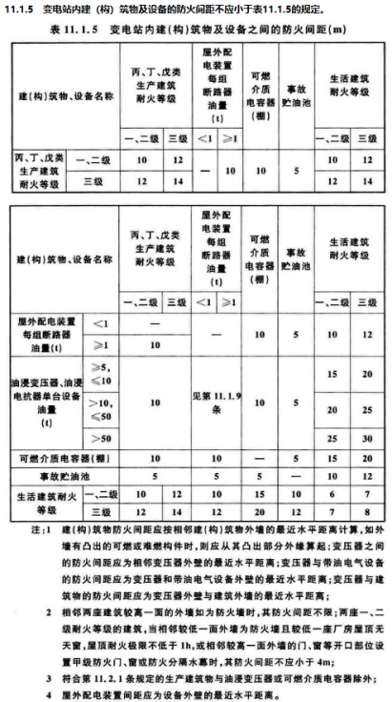 | 总图
 | 11.2.1 生产建筑物与油浸变压器或可燃介质电容器的间距不满足11.1.5条的要求时，应符合下列规定： 1 当建筑物与油浸变压器或可燃介质电容器等电气设备间距小于5m时，在设备外轮廓投影范围外侧各3m内的建筑物外墙上不应设置门、窗、洞口和通风孔，且该区域外墙应为防火墙，当设备高于建筑物时，防火墙应高于该设备的高度；当建筑物墙外5m～10m范围内布置有变压器或可燃介质电容器等电气设备时，在上述外墙上可设置甲级防火门，设备高度以上可设防火窗，其耐火极限不应小于0.90h； 2 当工艺需要油浸变压器等电气设备有电气套管穿越防火墙时，防火墙上的电缆孔洞应采用耐火极限为3.00h的电缆防火封堵材料或防火封堵组件进行封堵。 | 总图,平面
 | 11.2.3 控制室顶棚和墙面应采用A级装修材料，控制室其他部位应采用不低于B1级的装修材料。 | 设计说明
 | 11.2.4 地上油浸变压器室的门应直通室外；地下油浸变压器室门应向公共走道方向开启，该门应采用甲级防火门；干式变压器室、电容器室门应向公共走道方向开启，该门应采用乙级防火门；蓄电池室、电缆夹层、继电器室、通信机房、配电装置室的门应向疏散方向开启，当门外为公共走道或其他房间时，该门应采用乙级防火门。配电装置室的中间隔墙上的门可采用分别向不同方向开启且宜相邻的2个乙级防火门。 | 平面
 | 11.2.5 建筑面积超过250m2的控制室、通信机房、配电装置室、电容器室、阀厅、户内直流场、电缆夹层，其疏散门不宜少于2个。 | 平面
 | 11.2.6 地下变电站、地上变电站的地下室每个防火分区的建筑面积不应大于1000m2。设置自动灭火系统的防火分区，其防火分区面积可增大1.0倍；当局部设置自动灭火系统时，增加面积可按该局部面积的1.0倍计算 | 平面
 | 11.2.7 主控制楼当每层建筑面积小于或等于400m2时，可设置1个安全出口；当每层建筑面积大于400m2时，应设置2个安全出口，其中1个安全出口可通向室外楼梯。其他建筑的安全出口设置应符合现行国家标准《建筑设计防火规范》GB 50016的有关规定 | 平面

 | 建筑内部装修设计防火规范 GB 50222-2017
 | 4.0.5 疏散楼梯间和前室的顶棚、墙面和地面均应采用A级装修材料。 | 设计说明
 | 4.0.9 消防水泵房、机械加压送风排烟机房、固定灭火系统钢瓶间、配电室、变压器室、发电机房、储油间、通风和空调机房等，其内部所有装修均应采用A级装修材料。 | 设计说明
 | 4.0.10 消防控制室等重要房间，其顶棚和墙面应采用A级装修材料，地面及其他装修应采用不低于B1级的装修材料。 | 设计说明
 | 民用建筑设计统一标准 GB 50352-2019
 | 5.2.4 建筑基地内地下机动车车库出入口与连接道路间宜设置缓冲段，缓冲段应从车库出入口坡道起坡点算起，并应符合下列规定： 1 出入口缓冲段与基地内道路连接处的转弯半径不宜小于5.5m； 2 当出入口与基地道路垂直时，缓冲段长度不应小于5.5m； 3 当出入口与基地道路平行时，应设不小于5.5m长的缓冲段再汇入基地道路； 4 当出入口直接连接基地外城市道路时，其缓冲段长度不宜小于7.5m。 | 总图
 | 6.7.2 台阶设置应符合下列规定： 1 公共建筑室内外台阶踏步宽度不宜小于0.3m，踏步高度不宜大于0.15m，且不宜小于0.1m； 2 踏步应采取防滑措施； 3 室内台阶踏步数不宜少于2级，当高差不足2级时，宜按坡道设置； 4 台阶总高度超过0.7m时，应在临空面采取防护设施； 5 阶梯教室、体育场馆和影剧院观众厅纵走道的台阶设置应符合国家现行相关标准的规定。 | 总图
 | 6.14.2 屋面排水坡度应根据屋顶结构形式、屋面基层类别、防水构造形式、材料性能及当地气候等条件确定，且应符合表6.14.2的规定，并应符合下列规定： 1 屋面采用结构找坡时不应小于3％，采用建筑找坡时不应小于2％； 2 瓦屋面坡度大于100％以及大风和抗震设防烈度大于7度的地区，应采取固定和防止瓦材滑落的措施； 3 卷材防水屋面檐沟、天沟纵向坡度不应小于1％，金属屋面集水沟可无坡度； 4 当种植屋面的坡度大于20％时，应采取固定和防止滑落的措施。 | 平面
 | 6.14.5 屋面排水应符合下列规定： 4 当屋面采用虹吸式雨水排水系统时，应设溢流设施，集水沟的平面尺寸应满足汇水要求和雨水斗的安装要求，集水沟宽度不宜小于300mm，有效深度不宜小于250mm，集水沟分水线处最小深度不应小于100mm； | 平面
 | DLT 5056-2024变电工程总布置设计规程
 | 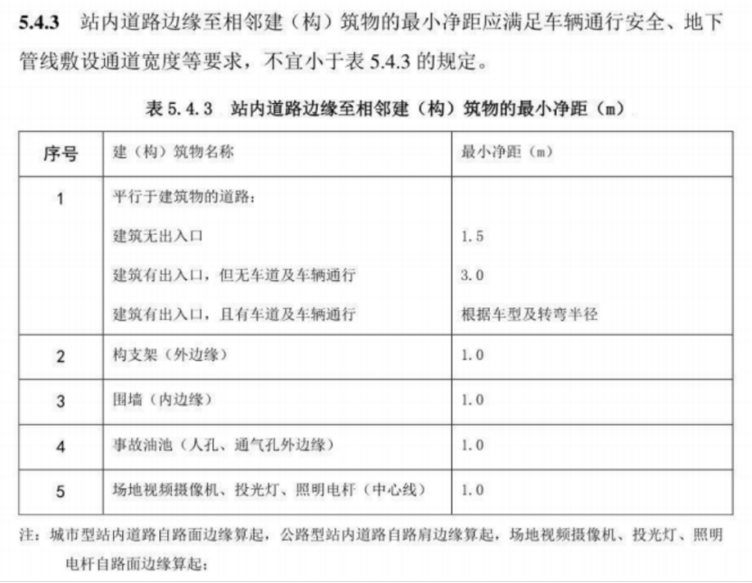 | 总图
 | 5.5.2 站区围墙型式、高度及材料应根据站址地理位置、周边环境、站界噪声控制及安全防范要求等因素综合确定。站区围墙宜采用高度不低于2.3m的实体围墙，应符合下列规定: 1 当设置降噪围墙时，根据需要预留远期安装隔声屏障的接口；2 有规划要求的城市变电工程，可采用通透式或其他型式围墙；3 严寒多风雪地区的站区围墙，应考虑风吹雪的影响。 | 总图
 | 8.3.3 消防车道或兼作消防车道的道路，应符合下列规定: 4 坡度应满足消防车满载时正常通行的要求，且不应大于10%，兼作消防救援场地的消防车道，坡度尚应满足消费车停靠和消防救援作业的要求。 | 总图
 | 8.3.4 占地面积大于 3000㎡的单、多层丙类厂房应至少沿建筑的两条长边设置消防车道。 | 总图
 | 8.3.5 站内道路平面交叉，应设置在直线路段，并宜正交。当需要斜交时，交叉角不宜小于 45°。 | 总图
 | 8.3.6 站内巡视通道、人行道应根据运行巡视需要,结合地面电缆沟的布置确定，并符合下列规定: 1 巡视通道宽度宜为0.6m~1.0m，当纵坡大于8%时，宜有防滑措施；2 巡视通道应因地制宜就地取材选择路面材料，宜采用与站区道路相同的路面材料；3 接入建筑物的人行道宽度不宜小于 1.0m。 | 总图
 | 220kV～500kV户内变电站设计规程 DL/T 5496-2015
 | 6.2.21 户内变电站的电缆井、管道井、通风井等竖向管道井应分别独立布置，其井壁应为耐火极限不低于1.00h的不燃烧体，井壁上的检查门采用丙级防火门。电缆井、管道井应在每层楼板处采用防火封堵材料封堵。 | 平面,设计说明
 | 上海市城市规划管理技术规定（土地使用建筑管理）
 | 第三十三条 沿建筑基地边界的建筑物，其离界距离按以下规定控制，但离界距离小于消防间距时，应按消防间距的规定控制。 （一）各类建筑的离界距离，按下表规定的建筑物高度的倍数控制，但不得小于最小距离。 （二）界外是居住建筑的，除须符合本条第（一）项离界距离的规定外，须同时符合第四章建筑间距的有关规定。 （三）界外是公共绿地的，各类建筑的最小离界距离按照本条第（二）项居住建筑的离界距离控制，且建筑高度应同时符合 第六章的有关规定。 （四）地下建筑物的离界间距，不小于地下建筑物深度(自室外地面至地下建筑物底板的底部的距离)的 0.7 倍；按上述离 界间距退让边界，或后退道路规划红线距离要求确有困难的，应采取技术安全措施和有效的施工方法，经相应的施工技术论证部 门评审，并由原设计单位签字认定后，其距离可适当缩小，但其最小值应不小于 3 米，且围护桩和自用管线不得超过基地界限。 相邻新建高层商业办公建筑地下室按规划应设置连接通道 的，通道宽度不小于 4 米，净高度不小于 2.8 米，并由相关建设单位负责实施各自基地的通道部分。 | 总图
 | 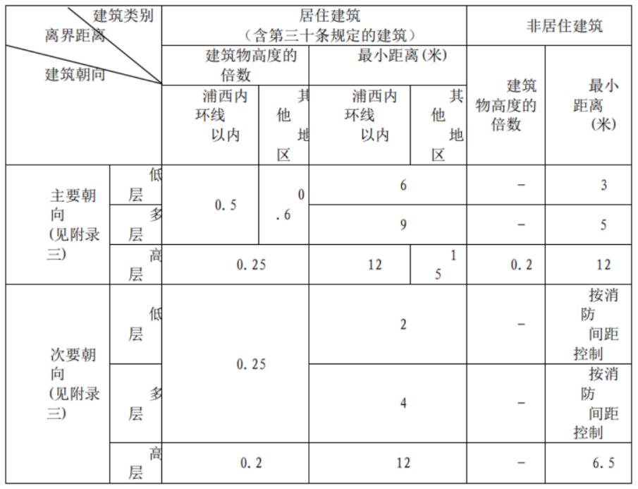 | 总图
 | 注：1.建筑山墙宽度大于 16 米的，其离界距离按主要朝向离界距离控制。2.低层独立式住宅主要朝向离界距离按照 0.7 倍控制。
 | 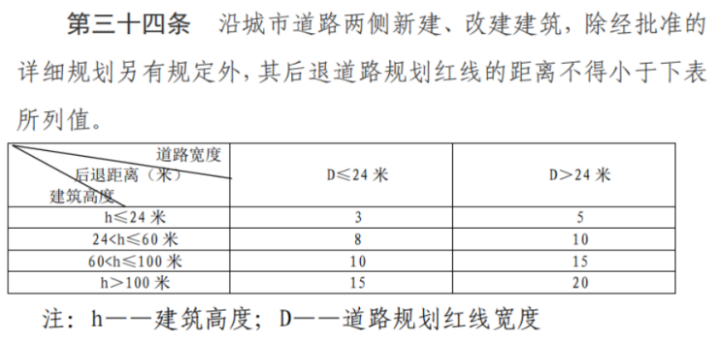 | 总图
 | 第三十六条 沿城市高架道路两侧新建、改建、扩建居住建筑，其沿高架道路主线边缘线后退距离，不小于 30 米；其沿高架道路匝道边缘线后退距离，不小于 15 米。 | 总图
 | 第三十七条 道路交叉口四周的建筑物后退道路规划红线的距离，多、低层建筑不得小于 5 米，高层建筑不得小于 8 米（均自道路规划红线直线段与曲线段切点的连线算起）。 | 总图
 | 第四十条 沿河道规划蓝线（城市总体规划确定的长期保留的河道规划线）两侧新建、扩建建筑物，其后退河道规划蓝线的距离除有关规划另有规定外，不得小于 6 米。 | 总图

给排水
序号 | 强制性条文 | 图纸类型
 | 《建筑给水排水与节水通用规范》(GB 55020-2021)
1 | 2.0.3 建筑给水排水与节水工程选用的材料、产品与设备必须质量合格，涉及生活给水的材料与设备还必须满足卫生安全的要求。 | 设计说明
2 | 2.0.4 建筑给水排水与节水工程选用的工艺、设备、器具和产品应为节水和节能型。 | 设计说明
3 | 2.0.13 室外检查井井盖应有防盗、防坠落措施，检查井、阀门井井盖上应具有属性标识。位于车行道的检查井、阀门井，应采用具有足够承载力和稳定性良好的井盖和井座。 | 设计说明
4 | 3.1.1 给水系统应具有保障不间断向建筑或小区供水的能力，供水水质、水量和水压应满足用户的正常用水需求。 | 平面,总图,设计说明
5 | 3.1.2 生活饮用水的水质应符合现行国家标准《生活饮用水卫生标准》GB5749的规定。 | 设计说明
6 | 3. 1. 4自建供水设施的供水管道严禁与城镇供水管道直接连接。生活饮用水管道严禁与建筑中水、回用雨水等非生活饮用水管道连接。 | 平面,总图,设计说明
7 | 3.1.5 生活饮用水给水系统不得因管道、设施产生回流而受污染，应根据回流性质、回流污染危害程度，采取可靠的防回流措施。 | 平面,总图,详图,设计说明
8 | 3. 2. 1 给水系统应充分利用室外管网压力直接供水，系统供水方式及供水分区应根据建筑用途、建筑高度、使用要求、材料设备性能、维护管理、运营能耗等因素合理确定。 | 立面剖面,设计说明
9 | 3.2.2 给水系统采用的管材、管件及连接方式的工作压力不得大于国家现行标准中公称压力或标称的允许工作压力；采用的阀件的公称压力不得小于管材及管件的公称压力。 | 设计说明
10 | 3.2.3 室外给水管网干管应成环状布置。 | 总图,设计说明
11 | 3. 2. 4 室外埋地给水管道不得影响建筑物基础，与建筑物及其他管线、构筑物的距离、位置应保证供水安全。 | 总图,设计说明
12 | 3.2.6 建筑室内生活饮用水管道的布置应符合下列规定： 1 不应布置在遇水会引起燃烧、爆炸的原料、产品和设备的上面； 2 管道的布置不得受到污染，不得影响结构安全和建筑物的正常使用。 | 设计说明,平面
13 | 3. 2. 7 生活饮用水管道配水至卫生器具、用水设备等应符合下列规定： 1 配水件出水口不得被任何液体或杂质淹没； 2 配水件出水口高出承接用水容器溢流边缘的最小空气间隙，不得小于出水口直径的2.5倍； 3 严禁采用非专用冲洗阀与大便器（槽）、小便斗（槽）直接连接。 | 平面,立面剖面,详图,设计说明
14 | 3.2.8 从生活饮用水管网向消防、中水和雨水回用等其他非生活饮用水贮水池(箱)充水或补水时，补水管应从水池(箱)上部或顶部接入，其出水口最低点高出溢流边缘的空气间隙不应小于150mm，中水和雨水回用水池且不得小于进水管管径的2.5倍，补水管严禁采用淹没式浮球阀补水。 | 平面,立面剖面,详图,设计说明
15 | 3.2.9 生活饮用水给水系统应在用水管道和设备的下列部位设置倒流防止器： 1 从城镇给水管网不同管段接出两路及两路以上至小区或建筑物，且与城镇给水管网形成连通管网的引入管上； 2 从城镇给水管网直接抽水的生活供水加压设备进水管上； | 总图,立面剖面,详图,设计说明
16 | 3. 2. 11 生活饮用水管道直接接至下列用水管道或设施时，应在用水管道上如下位置设置真空破坏器等防止回流污染措施： 2 不含有化学药剂的绿地喷灌系统，当喷头采用地下式或自动升降式时，在管道起端； 3 消防（软管）卷盘、轻便消防水龙给水管道的连接处； 4 出口接软管的冲洗水嘴（阀）、补水水嘴与给水管道的连接处。 | 总图,立面剖面,详图,设计说明
17 | 3.4.2 给水系统应使用耐腐蚀、耐久性能好的管材、管件和阀门等，减少管道系统的腐蚀。 | 设计说明
18 | 3. 4. 8 绿化浇洒应采用高效节水灌溉方式。 | 设计说明
19 | 4.1.1 排水管道及管件的材质应耐腐蚀，应具有承受不低于40°C排水温度且连续排水的耐温能力。接口安装连接应可靠、安全。 | 设计说明
20 | 4.1.2 生活排水应排入市政污水管网或处理后达标排放。 | 设计说明
21 | 4.2.1 当构造内无存水弯的卫生器具、无水封地漏、设备或排水沟的排水口与生活排水管道连接时，必须在排水口以下设存水弯。 | 设计说明,系统图
22 | 4.2.2 水封装置的水封深度不得小于50mm，卫生器具排水管段上不得重复设置水封。 | 立面剖面,设计说明
23 | 4.2.3 严禁采用钟罩式结构地漏及采用活动机械活瓣替代水封。 | 设计说明
24 | 4. 2. 4 室内生活废水排水沟与室外生活污水管道连接处应设水封装置。 | 设计说明
25 | 4.3.3 生活排水系统应具有足够的排水能力，并应迅速及时地排除各卫生器具及地漏的污水和废水。 | 设计说明,系统图
26 | 4.3.6 排水管道不得穿越下列场所： 1 卧室、客房、病房和宿舍等人员居住的地方； 2 生活饮用水池(箱)上方； 3 食堂厨房和饮食业厨房的主副食操作、烹调、备餐、主副食库房的上方； 4 遇水会引起燃烧、爆炸的原料、产品和设备的上方。 | 平面
27 | 4.5.1 屋面雨水应有组织排放。 | 平面,总图,系统图
28 | 4.5.3 屋面雨水收集或排水系统应独立设置，严禁与建筑生活污水、废水排水连接。严禁在民用建筑室内设置敞开式检查口或检查井。 | 平面,总图,设计说明,系统图
29 | 4. 5. 4 阳台雨水不应与屋面雨水共用排水立管。当阳台雨水和阳台生活排水设施共用排水立管时，不得排入室外雨水管道。 | 平面,总图,设计说明,系统图
 | 《消防设施通用规范》(GB55036-2022)
30 | 3. 0. 1 消防给水系统应满足水消防系统在设计持续供水时间内所需水量、流量和水压的要求。 | 设计说明
31 | 3. 0. 2 低压消防给水系统的系统工作压力应大于或等于0.60MPa。高压和临时高压消防给水系统的系统工作压力应符合下列规定： 1 对于采用高位消防水池、水塔供水的高压消防给水系统，应为高位消防水池、水塔的最大静压； 2 对于采用市政给水管网直接供水的高压消防给水系统，应根据市政给水管网的工作压力确定； 3 对于采用高位消防水箱稳压的临时高压消防给水系统，应为消防水泵零流量时的压力与消防水泵吸水口的最大静压之和； 4 对于采用稳压泵稳压的临时高压消防给水系统，应为消防水泵零流量时的水压与消防水泵吸水口的最大静压之和、稳压泵在维持消防给水系统压力时的压力两者的较大值。 | 设计说明
32 | 3. 0. 4 室外消火栓系统应符合下列规定： 1 室外消火栓的设置间距、室外消火栓与建（构）筑物外墙、外边缘和道路路沿的距离，应满足消防车在消防救援时安全、方便取水和供水的要求； 2 当室外消火栓系统的室外消防给水引入管设置倒流防止器时，应在该倒流防止器前增设1个室外消火栓； 3 室外消火栓的流量应满足相应建（构）筑物在火灾延续时间内灭火、控火、冷却和防火分隔的要求； 4 当室外消火栓直接用于灭火且室外消防给水设计流量大于30L/s时，应采用高压或临时高压消防给水系统。 | 总图,设计说明
33 | 3. 0. 5 室内消火栓系统应符合下列规定： 1 室内消火栓的流量和压力应满足相应建（构）筑物在火灾延续时间内灭火、控火的要求； 2 环状消防给水管道应至少有2条进水管与室外供水管网连接，当其中一条进水管关闭时，其余进水管应仍能保证全部室内消防用水量； 3 在设置室内消火栓的场所内，包括设备层在内的各层均应设置消火栓； 4 室内消火栓的设置应方便使用和维护。 | 平面,总图,设计说明
34 | 3. 0. 6 室内消防给水系统由生活、生产给水系统管网直接供水时，应在引入管处采取防止倒流的措施。当采用有空气隔断的倒流防止器时，该倒流防止器应设置在清洁卫生的场所，其排水口应采取防止被水淹没的措施。 | 平面,总图,设计说明
35 | 3. 0. 7 消防水源应符合下列规定： 1 水质应满足水基消防设施的功能要求； 2 水量应满足水基消防设施在设计持续供水时间内的最大用水量要求； 3 供消防车取水的消防水池和用作消防水源的天然水体、水井或人工水池、水塔等，应采取保障消防车安全取水与通行的技术措施，消防车取水的最大吸水高度应满足消防车可靠吸水的要求。 | 平面,总图,设计说明
36 | 3. 0. 8 消防水池应符合下列规定： 1 消防水池的有效容积应满足设计持续供水时间内的消防用水量要求，当消防水池采用两路消防供水且在火灾中连续补水能满足消防用水量要求时，在仅设置室内消火栓系统的情况下，有效容积应大于或等于50m3，其他情况下应大于或等于100m3； 2 消防用水与其他用水共用的水池，应采取保证水池中的消防用水量不作他用的技术措施； 3 消防水池的出水管应保证消防水池有效容积内的水能被全部利用，水池的最低有效水位或消防水泵吸水口的淹没深度应满足消防水泵在最低水位运行安全和实现设计出水量的要求； 4 消防水池的水位应能就地和在消防控制室显示，消防水池应设置高低水位报警装置； 5 消防水池应设置溢流水管和排水设施，并应采用间接排水。 | 平面,总图,设计说明
37 | 3. 0. 11 消防水泵应符合下列规定： 1 消防水泵应确保在火灾时能及时启动；停泵应由人工控制，不应自动停泵。 2 消防水泵的性能应满足消防给水系统所需流量和压力的要求。 3 消防水泵所配驱动器的功率应满足所选水泵流量扬程性能曲线上任何一点运行所需功率的要求。 4 消防水泵应采取自灌式吸水。从市政给水管网直接吸水的消防水泵，在其出水管上应设置有空气隔断的倒流防止器。 5 柴油机消防水泵应具备连续工作的性能，其应急电源应满足消防水泵随时自动启泵和在设计连续供水时间内持续运行的要求。 | 平面,总图,设计说明,详图,立面剖面
38 | 3. 0. 12 消防水泵控制柜应位于消防水泵控制室或消防水泵房内，其性能应符合下列规定： 1 消防水泵控制柜位于消防水泵控制室内时，其防护等级不应低于IP30；位于消防水泵房内时，其防护等级不应低于IP55。 2 消防水泵控制柜在平时应使消防水泵处于自动启泵状态。 3 消防水泵控制柜应具有机械应急启泵功能，且机械应急启泵时，消防水泵应能在接受火警后5min内进入正常运行状态。 | 设计说明
39 | 3. 0. 13 稳压泵的公称流量不应小于消防给水系统管网的正常泄漏量，且应小于系统自动启动流量，公称压力应满足系统自动启动和管网充满水的要求。 | 详图,设计说明
40 | 6. 0. 1 水喷雾灭火系统和细水雾灭火系统的工作压力、供给强度、持续供给时间和响应时间，应满足系统有效灭火、控火、防护冷却或防火分隔的要求。 | 设计说明
41 | 6. 0. 2 水喷雾灭火系统和细水雾灭火系统水源的水量与水质，应满足系统灭火、控火、防护冷却或防火分隔以及可靠运行和持续喷雾的要求。 | 设计说明
42 | 6. 0. 3 水喷雾灭火系统和细水雾灭火系统的管道应为具有相应耐腐蚀性能的金属管道。 | 设计说明
43 | 6. 0. 4 自动控制的水喷雾灭火系统和细水雾灭火系统应具有自动控制、手动控制和机械应急操作的启动方式。 | 设计说明
44 | 6. 0. 5 水喷雾灭火系统的水雾喷头应符合下列规定： 1 应能使水雾直接喷射和覆盖保护对象； 2 与保护对象的距离应小于或等于水雾喷头的有效射程； 3 用于电气火灾场所时，应为离心雾化型水雾喷头； 4 水雾喷头的工作压力，用于灭火时，应大于或等于0.35MPa；用于防护冷却时，应大于或等于0.15MPa。 | 平面,设计说明
45 | 10. 0. 1 灭火器的配置类型应与配置场所的火灾种类和危险等级相适应，并应符合下列规定： 1 A类火灾场所应选择同时适用于A类、E类火灾的灭火器。 2 B类火灾场所应选择适用于B类火灾的灭火器。B类火灾场所存在水溶性可燃液体（极性溶剂）且选择水基型灭火器时，应选用抗溶性的灭火器。 3 C类火灾场所应选择适用于C类火灾的灭火器。 4 D类火灾场所应根据金属的种类、物态及其特性选择适用于特定金属的专用灭火器。 5 E类火灾场所应选择适用于E类火灾的灭火器。带电设备电压超过1kV且灭火时不能断电的场所不应使用灭火器带电扑救。 6 F类火灾场所应选择适用于E类、F类火灾的灭火器。 7 当配置场所存在多种火灾时，应选用能同时适用扑救该场所所有种类火灾的灭火器 | 平面,设计说明
46 | 10. 0. 2 灭火器设置点的位置和数量应根据被保护对象的情况和灭火器的最大保护距离确定，并应保证最不利点至少在1具灭火器的保护范围内。灭火器的最大保护距离和最低配置基准应与配置场所的火灾危险等级相适应。 | 平面,设计说明
47 | 10. 0. 3 灭火器配置场所应按计算单元计算与配置灭火器，并应符合下列规定： 1 计算单元中每个灭火器设置点的灭火器配置数量应根据配置场所内的可燃物分布情况确定。所有设置点配置的灭火器灭火级别之和不应小于该计算单元的保护面积与单位灭火级别最大保护面积的比值。 2 一个计算单元内配置的灭火器数量应经计算确定且不应少于2具。 | 平面,设计说明
48 | 10. 0. 4 灭火器应设置在位置明显和便于取用的地点，且不应影响人员安全疏散。当确需设置在有视线障碍的设置点时，应设置指示灭火器位置的醒目标志。 | 平面,设计说明
49 | 10. 0. 5 灭火器不应设置在可能超出其使用温度范围的场所，并应采取与设置场所环境条件相适应的防护措施。 | 平面,设计说明
50 | 10. 0. 6 当灭火器配置场所的火灾种类、危险等级和建（构）筑物总平面布局或平面布置等发生变化时，应校核或重新配置灭火器。 | 平面,设计说明
 | 《城市给水工程项目规范》(GB55026-2022)
51 | 3.1.1 城市给水中生活饮用水的水质必须符合现行国家标准《生活饮用水卫生标准》GB 5749 的有关规定。 | 设计说明
52 | 7. 1. 3 给水管网应采取防止污染侵入的防护措施，严禁给水管网与非生活饮用水管道连通。严禁擅自将自建供水设施与给水管网连接。严禁穿过毒物污染区；通过腐蚀地段的管道应采取安全保护措施。 | 设计说明
53 | 7. 1. 5 严禁在城市公共给水管道上直接接泵抽水。 | 总图,系统图
54 | 7.1.6给水管道竣工验收前应进行水压试验。生活饮用水管道运行前应冲洗、消毒，经检验水质合格后，方可并网通水投入运行。 | 设计说明
55 | 7.2.6 消防水量、水压及延续时间等应符合国家规定的消防要求。 | 设计说明
 | 《城乡排水工程项目规范》(GB55027-2022)
56 | 2.2.6 雨水系统应落实海绵城市建设理念;优先利用源头减排设施降低雨水径流量和污染物。根据受纳水体水环境容量合理设置截流调蓄设施，其规模应与下游污水系统的输送和处理能力相匹配。 | 设计说明
57 | 2.2.9 检查井应具备防坠落性能，井盖应具备防盗窃性能，井盖和井座应满足所处环境所需承载力和稳定性要求。地下水位较高地区，禁止使用砖砌井。 | 设计说明
58 | 2.2.10 排水工程所用的管材、管道附件、构（配）件和主要原材料等应符合国家现行相关标准的规定，产品进入施工现场时应按国家有关规定进行验收，验收合格后方可使用。 | 设计说明
59 | 4. 1. 6 排入市政污水管道的污水水质必须符合国家现行相关标准的规定，不应影响污水管道和污水处理设施等的正常运行，不应对运行管理人员造成危害，不应影响处理后出水的再生利用和安全排放，不应影响污泥的处理和处置 | 设计说明
60 | 4. 2. 7 重力流污水管道应按非满管流设计，并应考虑近远期流量选择合适的坡度和设计充满度对应最小坡度，满足自清要求. | 设计说明

 | 《建筑与市政工程抗震通用规范》（GB 55002—2021）
61 | 5.1.12建筑的非结构构件及附属机电设备，其自身及与结构主体的连接，应进行抗震设防。 | 设计说明
 | 《建筑防火通用规范》(GB 55037-2022)
62 | 8. 1. 1 建筑应设置与其建筑高度（埋深），体积、面积、长度，火灾危险性，建筑附近的消防力量布置情况，环境条件等相适应的消防给水设施、灭火设施和器材。除地铁区间、综合管廊的燃气舱和住宅建筑套内可不配置灭火器外，建筑内应配置灭火器。 | 平面
63 | 8. 1. 5 除城市轨道交通工程的地上区间和一、二级耐火等级且建筑体积不大于3000m3的戊类厂房可不设置室外消火栓外，下列建筑或场所应设置室外消火栓系统： 1 建筑占地面积大于300m2的厂房、仓库和民用建筑； | 总图
64 | 8. 1. 7 除不适合用水保护或灭火的场所、远离城镇且无人值守的独立建筑、散装粮食仓库、金库可不设置室内消火栓系统外，下列建筑应设置室内消火栓系统： 1 建筑占地面积大于300m2的甲、乙、丙类厂房； | 平面
65 | 8. 1. 12 下列建筑应设置与室内消火栓等水灭火系统供水管网直接连接的消防水泵接合器，且消防水泵接合器应位于室外便于消防车向室内消防给水管网安全供水的位置： 1 .设置自动喷水、水喷雾、泡沫或固定消防炮灭火系统的建筑； 3. 5层及以上并设置室内消火栓系统的厂房； | 总图

 | 建筑给水排水设计标准GB 50015-2019
 | 3．3．5 生活饮用水水池（箱）进水管应符合下列规定： 1 进水管口最低点高出溢流边缘的空气间隙不应小于进水管管径，且不应小于25mm，可不大于150mm； 2 当进水管从最高水位以上进入水池（箱），管口处为淹没出流时，应采取真空破坏器等防虹吸回流措施； 3 不存在虹吸回流的低位生活饮用水贮水池（箱），其进水管不受以上要求限制，但进水管仍宜从最高水面以上进入水池。 | 平面、系统
 | 3．3．12 在给水管道防回流设施的同一设置点处，不应重复设置防回流设施 | 平面、系统
 | 3．3．17 建筑物内的生活饮用水水池（箱）及生活给水设施，不应设置于与厕所、垃圾间、污（废）水泵房、污（废）水处理机房及其他污染源毗邻的房间内；其上层不应有上述用房及浴室、盥洗室、厨房、洗衣房和其他产生污染源的房间。 | 平面
 | 3．3．18 生活饮用水水池（箱）的构造和配管，应符合下列规定： 1 人孔、通气管、溢流管应有防止生物进入水池（箱）的措施； 2 进水管宜在水池（箱）的溢流水位以上接入； 3 进出水管布置不得产生水流短路，必要时应设导流装置； 4 不得接纳消防管道试压水、泄压水等回流水或溢流水； 5 泄水管和溢流管的排水应间接排水，并应符合本标准第4．4．13条、第4．4．14条的规定； 6 水池（箱）材质、衬砌材料和内壁涂料，不得影响水质。 | 设计说明、平面、系统图
 | 3．4．1 建筑物内的给水系统应符合下列规定： 1 应充分利用城镇给水管网的水压直接供水； 2 当城镇给水管网的水压和（或）水量不足时，应根据卫生安全、经济节能的原则选用贮水调节和加压供水方式； 3 当城镇给水管网水压不足，采用叠压供水系统时，应经当地供水行政主管部门及供水部门批准认可； 4 给水系统的分区应根据建筑物用途、层数、使用要求、材料设备性能、维护管理、节约供水、能耗等因素综合确定； 5 不同使用性质或计费的给水系统，应在引入管后分成各自独立的给水管网。 | 设计说明、计算书
 | 3．5．4 室内给水管道的下列部位应设置阀门： 1 从给水干管上接出的支管起端； 2 入户管、水表前和各分支立管； 3 室内给水管道向住户、公用卫生间等接出的配水管起端； 4 水池（箱）、加压泵房、水加热器、减压阀、倒流防止器等处应按安装要求配置。 | 平面、系统
 | 3．5．6 给水管道的下列管段上应设置止回阀，装有倒流防止器的管段处，可不再设置止回阀： 1 直接从城镇给水管网接入小区或建筑物的引入管上； 2 密闭的水加热器或用水设备的进水管上； 3 每台水泵的出水管上。 | 平面、系统
 | 3．5．14 给水管道的排气装置设置应符合下列规定： 1 间歇性使用的给水管网，其管网末端和最高点应设置自动排气阀； 3 给水加压装置直接供水时，其配水管网的最高点应设自动排气阀； | 平面、系统
 | 3．5．15 给水管道的管道过滤器设置应符合下列规定： 1 减压阀、持压泄压阀、倒流防止器、自动水位控制阀、温度调节阀等阀件前应设置过滤器； | 平面、系统
 | 3．6．2 室内给水管道布置应符合下列规定： 1 不得穿越变配电房、电梯机房、通信机房、大中型计算机房、计算机网络中心、音像库房等遇水会损坏设备或引发事故的房间； 2 不得在生产设备、配电柜上方通过； 3 不得妨碍生产操作、交通运输和建筑物的使用。 | 平面
 | 3．6．4 埋地敷设的给水管道不应布置在可能受重物压坏处。管道不得穿越生产设备基础，在特殊情况下必须穿越时，应采取有效的保护措施。 | 平面
 | 3．6．5 给水管道不得敷设在烟道、风道、电梯井、排水沟内。给水管道不得穿过大便槽和小便槽，且立管离大、小便槽端部不得小于0．5m。给水管道不宜穿越橱窗、壁柜。 | 平面
 | 3．6．6 给水管道不宜穿越变形缝。当必须穿越时，应设置补偿管道伸缩和剪切变形的装置。 | 平面
 | 3．6．8 塑料给水管道布置应符合下列规定： 2 不得与水加热器或热水炉直接连接，应有不小于0．4m的金属管段过渡。 | 平面
 | 3．6．10 给水引入管与排水排出管的净距不得小于1m。建筑物内埋地敷设的生活给水管与排水管之间的最小净距，平行埋设时不宜小于0．50m；交叉埋设时不应小于0．15m，且给水管应在排水管的上面。 | 总图、平面
 | 3．6．17 给水管道穿越下列部位或接管时，应设置防水套管： 1 穿越地下室或地下构筑物的外墙处； 2 穿越屋面处； 3 穿越钢筋混凝土水池（箱）的壁板或底板连接管道时。 | 平面
 | 3．6．21 室内冷、热水管上、下平行敷设时，冷水管应在热水管下方。卫生器具的冷水连接管，应在热水连接管的右侧。 | 平面、系统
 | 4．1．5 小区生活排水与雨水排水系统应采用分流制。 | 平面、系统
 | 4．2．3 消防排水、生活水池（箱）排水、游泳池放空排水、空调冷凝排水、室内水景排水、无洗车的车库和无机修的机房地面排水等宜与生活废水分流，单独设置废水管道排入室外雨水管道。 | 平面、系统
 | 4．4．1 室内排水管道布置应符合下列规定： 3 排水管道不得敷设在食品和贵重商品仓库、通风小室、电气机房和电梯机房内； 4 排水管道不得穿过变形缝、烟道和风道；当排水管道必须穿过变形缝时，应采取相应技术措施； 5 排水埋地管道不得布置在可能受重物压坏处或穿越生产设备基础； | 平面
 | 4．6．2 生活排水管道应按下列规定设置检查口： 1 排水立管上连接排水横支管的楼层应设检查口，且在建筑物底层必须设置； 2 当立管水平拐弯或有乙字管时，在该层立管拐弯处和乙字管的上部应设检查口； 3 检查口中心高度距操作地面宜为1．0m，并应高于该层卫生器具上边缘0．15m；当排水立管设有H管时，检查口应设置在H管件的上边； 4 当地下室立管上设置检查口时，检查口应设置在立管底部之上； 5 立管上检查口的检查盖应面向便于检查清扫的方向。 | 平面、大样图、系统
 | 4．6．3 排水管道上应按下列规定设置清扫口： 1 连接2个及2个以上的大便器或3个及3个以上卫生器具的铸铁排水横管上，宜设置清扫口；连接4个及4个以上的大便器的塑料排水横管上宜设置清扫口； 2 水流转角小于135°的排水横管上，应设清扫口；清扫口可采用带清扫口的转角配件替代； 3 当排水立管底部或排出管上的清扫口至室外检查井中心的最大长度大于表4．6．3-1的规定时，应在排出管上设清扫口； 4 排水横管的直线管段上清扫口之间的最大距离，应符合表4．6．3-2的规定 | 平面、大样图、系统
 | 4．6．4 排水管上设置清扫口应符合下列规定： 1 在排水横管上设清扫口，宜将清扫口设置在楼板或地坪上，且应与地面相平，清扫口中心与其端部相垂直的墙面的净距离不得小于0．2m；楼板下排水横管起点的清扫口与其端部相垂直的墙面的距离不得小于0．4m； 2 排水横管起点设置堵头代替清扫口时，堵头与墙面应有不小于0．4m的距离； 3 在管径小于100mm的排水管道上设置清扫口，其尺寸应与管道同径；管径大于或等于100mm的排水管道上设置清扫口，应采用100mm直径清扫口； 5 排水横管连接清扫口的连接管及管件应与清扫口同径，并采用45°斜三通和45°弯头或由两个45°弯头组合的管件； | 平面、大样图、系统
 | 4．7．1 生活排水管道系统应根据排水系统的类型，管道布置、长度，卫生器设置数量等因素设置通气管。当底层生活排水管道单独排出且符合下列条件时，可不设通气管： 1 住宅排水管以户排出时； 2 公共建筑无通气的底层生活排水支管单独排出的最大卫生器具数量符合表4．7．1规定时。 3 排水横管长度不应大于12m。 | 平面、大样图、系统
 | 4．7．3 除本标准第4．7．1条规定外，下列排水管段应设置环形通气管： 1 连接4个及4个以上卫生器具且横支管的长度大于12m的排水横支管； 2 连接6个及6个以上大便器的污水横支管； | 平面、大样图、系统
 | 4．7．7 通气管和排水管的连接应符合下列规定： 2 器具通气管、环形通气管应在最高层卫生器具上边缘0．15m或检查口以上，按不小于0．01的上升坡度敷设与通气立管连接； | 平面、大样图、系统
 | 4．7．12 高出屋面的通气管设置应符合下列规定： 1 通气管高出屋面不得小于0．3m，且应大于最大积雪厚度，通气管顶端应装设风帽或网罩； 2 在通气管口周围4m以内有门窗时，通气管口应高出窗顶0．6m或引向无门窗一侧； 3 在经常有人停留的平屋面上，通气管口应高出屋面2m，当屋面通气管有碍于人们活动时，可按本标准第4．7．2条规定执行； 4 通气管口不宜设在建筑物挑出部分的下面； 5 在全年不结冻的地区，可在室外设吸气阀替代伸顶通气管，吸气阀设在屋面隐蔽处； 6 当伸顶通气管为金属管材时，应根据防雷要求设置防雷装置。 | 平面、系统
 | 4．8．4 生活排水集水池设计应符合下列规定： 1 集水池有效容积不宜小于最大一台污水泵5min的出水量， | 平面、系统
 | 4．8．9 污水泵宜设置排水管单独排至室外，应在每台水泵出水管上装设阀门和污水专用止回阀。 | 平面、系统
 | 4．10．2 小区生活排水管道最小埋地敷设深度应根据道路的行车等级、管材受压强度、地基承载力等因素经计算确定，并应符合下列规定： 1 小区干道和小区组团道路下的生活排水管道，其覆土深度不宜小于0．70m； | 总图、系统
 | 4．10．3 室外生活排水管道下列位置应设置检查井： 1 在管道转弯和连接处； 2 在管道的管径、坡度改变、跌水处； 3 当检查井井间距超过表4．10．3时，在井距中间处。 | 总图
 | 5．2．4 屋面雨水排水管道工程设计重现期应根据建筑物的重要程度、气象特征等因素确定，各种屋面雨水排水管道工程的设计重现期不宜小于表5．2．4中的规定值.重要≥10年 | 设计说明
 | 5．2．5 建筑的雨水排水管道工程与溢流设施的排水能力应根据建筑物的重要程度、屋面特征等按下列规定确定： 1 一般建筑的总排水能力不应小于10a重现期的雨水量； 2 重要公共建筑、高层建筑的总排水能力不应小于50a重现期的雨水量； | 设计说明
 | 5．2．40 地下车库出入口的明沟雨水集水池的有效容积，不应小于最大一台排水泵5min的出水量。集水池除满足有效容积外，尚应满足水泵设置、水位控制器等安装、检查要求 | 平面、系统
 | 5．3．8 雨水检查井的最大间距可按表5．3．8确定。 | 总图
 | 5．3．19 雨水集水池和排水泵设计应符合下列规定： 1 排水泵的流量应按排入集水池的设计雨水量确定； 2 排水泵不应少于2台，不宜大于8台，紧急情况下可同时使用； 3 雨水排水泵应有不间断的动力供应； 4 下沉式广场地面排水集水池的有效容积，不应小于最大一台排水泵30s的出水量，并应满足水泵安装和吸水要求； | 平面、系统

 | 《建筑灭火器配置设计规范》GB 50140-2005
 | 5．2．1 设置在A类火灾场所的灭火器，其最大保护距离应符合表5．2．1的规定。 | 平面
 | 5．2．2 设置在B、C类火灾场所的灭火器，其最大保护距离应符合表5．2．2的规定。 | 平面

 | 《气体灭火系统设计规范》GB 50370-2005
 | 3．1．4 两个或两个以上的防护区采用组合分配系统时，一个组合分配系统所保护的防护区不应超过8个 | 平面
 | 3．2．4 防护区划分应符合下列规定： 1 防护区宜以单个封闭空间划分；同一区间的吊顶层和地板下需同时保护时，可合为一个防护区； 2 采用管网灭火系统时，一个防护区的面积不宜大于800m2，且容积不宜大于3600m3； 3 采用预制灭火系统时，一个防护区的面积不宜大于500m2，且容积不宜大于1600m3。 | 平面
 | 3．2．7 防护区应设置泄压口，七氟丙烷灭火系统的泄压口应位于防护区净高的2／3以上。 | 平面
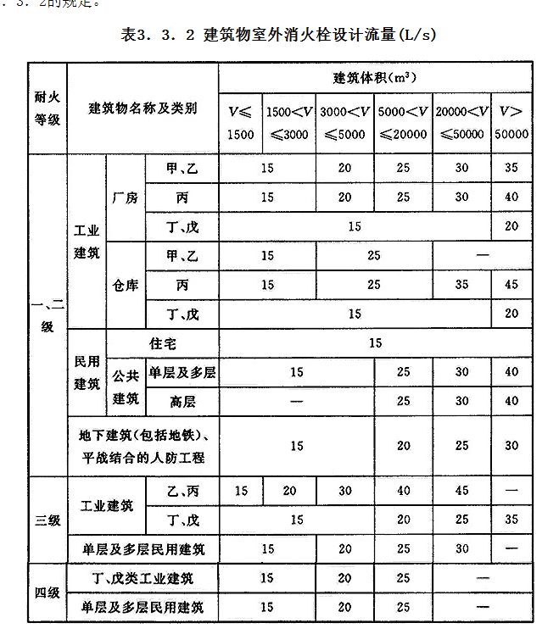
 | 《消防给水及消火栓系统技术规范》GB 50974-2014
 | 3．3．2 建筑物室外消火栓设计流量不应小于表3．3．2的规定。 | 设计说明
 | 3．5．2 建筑物室内消火栓设计流量不应小于表3．5．2的规定。 | 设计说明
 | 3．6．2 不同场所消火栓系统和固定冷却水系统的火灾延续时间不应小于表3．6．2的规定。 | 设计说明
 | 4．3．9 消防水池的出水、排水和水位应符合下列规定： 1 消防水池的出水管应保证消防水池的有效容积能被全部利用； 2 消防水池应设置就地水位显示装置，并应在消防控制中心或值班室等地点设置显示消防水池水位的装置，同时应有最高和最低报警水位； 3 消防水池应设置溢流水管和排水设施，并应采用间接排水。 | 平面、系统 |  | 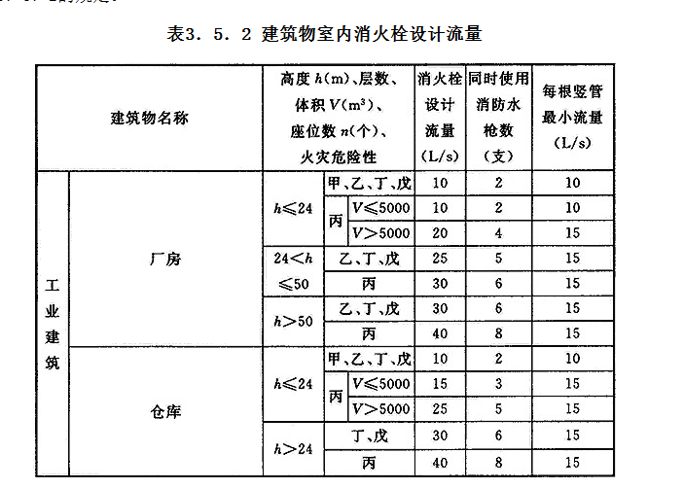
 | 4．3．10 消防水池的通气管和呼吸管等应符合下列规定： 1 消防水池应设置通气管； 2 消防水池通气管、呼吸管和溢流水管等应采取防止虫鼠等进入消防水池的技术措施 | 平面、系统
 | 5．1．11 一组消防水泵应在消防水泵房内设置流量和压力测试装置，并应符合下列规定： 1 单台消防水泵的流量不大于20L/s、设计工作压力不大于0.50MPa时，泵组应预留测量用流量计和压力计接口，其他泵组宜设置泵组流量和压力测试装置； 2 消防水泵流量检测装置的计量精度应为0.4级，最大量程的75％应大于最大一台消防水泵设计流量值的175％； 3 消防水泵压力检测装置的计量精度应为0.5级，最大量程的75％应大于最大一台消防水泵设计压力值的165％； 4 每台消防水泵出水管上应设置DN65的试水管，并应采取排水措施。 | 设计说明、计算书
 | 5．1．12 消防水泵吸水应符合下列规定： 1 消防水泵应采取自灌式吸水； 2 消防水泵从市政管网直接抽水时，应在消防水泵出水管上设置有空气隔断的倒流防止器； | 平面、系统
 | 5．1．13 离心式消防水泵吸水管、出水管和阀门等，应符合下列规定： 1 一组消防水泵，吸水管不应少于两条，当其中一条损坏或检修时，其余吸水管应仍能通过全部消防给水设计流量； 2 消防水泵吸水管布置应避免形成气囊； 3 一组消防水泵应设不少于两条的输水干管与消防给水环状管网连接，当其中一条输水管检修时，其余输水管应仍能供应全部消防给水设计流量； 6 消防水泵的出水管上应设止回阀、明杆闸阀；当采用蝶阀时，应带有自锁装置；当管径大于DN300时，宜设置电动阀门； 7 消防水泵吸水管的直径小于DN250时，其流速宜为1.0m/s～1.2m/s；直径大于DN250时，宜为1.2m/s～1.6m/s； 8 消防水泵出水管的直径小于DN250时，其流速宜为1.5m/s～2.0m/s；直径大于DN250时，宜为2.0m/s～2.5m/s； 11 消防水泵的吸水管穿越消防水池时，应采用柔性套管；采用刚性防水套管时应在水泵吸水管上设置柔性接头，且管径不应大于DN150。 | 平面、系统
 | 5．4．7 水泵接合器应设在室外便于消防车使用的地点，且距室外消火栓或消防水池的距离不宜小于15m，并不宜大于40m。 | 总图
 | 5．4．8 墙壁消防水泵接合器的安装高度距地面宜为0.70m；与墙面上的门、窗、孔、洞的净距离不应小于2.0m，且不应安装在玻璃幕墙下方；地下消防水泵接合器的安装，应使进水口与井盖底面的距离不大于0.40m，且不应小于井盖的半径 | 设计说明、大样图
 | 5．5．14 消防水泵房应采取防水淹没的技术措施。 | 平面
 | 7．2．5 市政消火栓的保护半径不应超过150m，间距不应大于120m。 | 总图
 | 7．2．6 市政消火栓应布置在消防车易于接近的人行道和绿地等地点，且不应妨碍交通，并应符合下列规定： 1 市政消火栓距路边不宜小于0.5m，并不应大于2.0m； 2 市政消火栓距建筑外墙或外墙边缘不宜小于5.0m； 3 市政消火栓应避免设置在机械易撞击的地点，确有困难时，应采取防撞措施。 | 总图 | 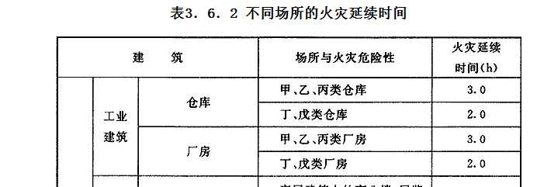
 | 7．4．6 室内消火栓的布置应满足同一平面有2支消防水枪的2股充实水柱同时达到任何部位的要求，但建筑高度小于或等于24.0m且体积小于或等于5000m3的多层仓库、建筑高度小于或等于54m且每单元设置一部疏散楼梯的住宅，以及本规范表3．5．2中规定可采用1支消防水枪的场所，可采用1支消防水枪的1股充实水柱到达室内任何部位。 | 平面
 | 7．4．7 建筑室内消火栓的设置位置应满足火灾扑救要求，并应符合下列规定： 1 室内消火栓应设置在楼梯间及其休息平台和前室、走道等明显易于取用，以及便于火灾扑救的位置； 2 住宅的室内消火栓宜设置在楼梯间及其休息平台； 3 汽车库内消火栓的设置不应影响汽车的通行和车位的设置，并应确保消火栓的开启； 4 同一楼梯间及其附近不同层设置的消火栓，其平面位置宜相同 | 平面
 | 7．4．12 室内消火栓栓口压力和消防水枪充实水柱，应符合下列规定： 1 消火栓栓口动压力不应大于0.50MPa；当大于0.70MPa时必须设置减压装置； 2 高层建筑、厂房、库房和室内净空高度超过8m的民用建筑等场所，消火栓栓口动压不应小于0.35MPa，且消防水枪充实水柱应按13m计算；其他场所，消火栓栓口动压不应小于0.25MPa，且消防水枪充实水柱应按10m计算。 | 设计说明、平面
 | 8．1．5 室内消防给水管网应符合下列规定： 1 室内消火栓系统管网应布置成环状，当室外消火栓设计流量不大于20L/s，且室内消火栓不超过10个时，除本规范第8．1．2条外，可布置成枝状。 3 室内消防管道管径应根据系统设计流量、流速和压力要求经计算确定；室内消火栓竖管管径应根据竖管最低流量经计算确定，但不应小于DN100。 | 设计说明、平面、系统图
 | 8．1．6 室内消火栓环状给水管道检修时应符合下列规定： 1 室内消火栓竖管应保证检修管道时关闭停用的竖管不超过1根，当竖管超过4根时，可关闭不相邻的2根； 2 每根竖管与供水横干管相接处应设置阀门。 | 平面、系统图
 | 8．2．6 埋地金属管道的管顶覆土应符合下列规定： 2 管道最小管顶覆土不应小于0.70m；但当在机动车道下时管道最小管顶覆土应经计算确定，并不宜小于0.90m； | 平面、系统图
 | 8．2．9 架空管道的连接宜采用沟槽连接件(卡箍)、螺纹、法兰、卡压等方式，不宜采用焊接连接。当管径小于或等于DN50时，应采用螺纹和卡压连接，当管径大于DN50时，应采用沟槽连接件连接、法兰连接，当安装空间较小时应采用沟槽连接件连接。 | 设计说明
 | 8．3．2 消防给水系统管道的最高点处宜设置自动排气阀。 | 系统图
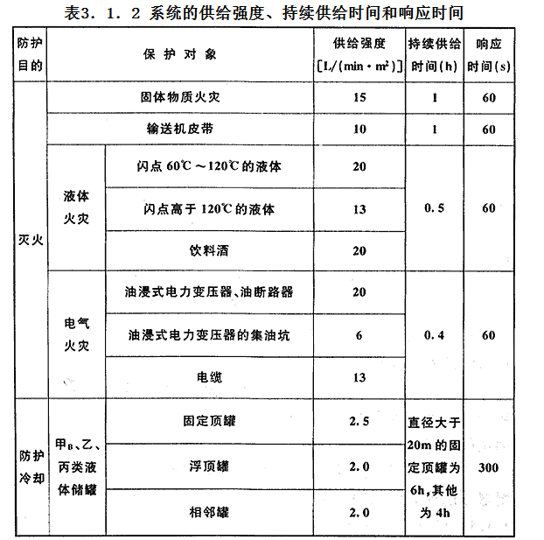
 | 《水喷雾灭火系统技术规范》GB 50219-2014 3．1．2 系统的供给强度和持续供给时间不应小于表3．1．2的规定，响应时间不应大于表3．1．2的规定。 | 设计说明
 | 3．2．2 水雾喷头、管道与电气设备带电（裸露）部分的安全净距宜符合现行行业标准《高压配电装置设计技术规程》DL/T 5352的规定。 | 平面
 | 3．2．3 水雾喷头与保护对象之间的距离不得大于水雾喷头的有效射程。 | 平面
 | 3．2．4 水雾喷头的平面布置方式可为矩形或菱形。当按矩形布置时，水雾喷头之间的距离不应大于1.4倍水雾喷头的水雾锥底圆半径；当按菱形布置时，水雾喷头之间的距离不应大于1.7倍水雾喷头的水雾锥底圆半径。水雾锥底圆半径应按下式计算： | 平面
 | 3．2．5 当保护对象为油浸式电力变压器时，水雾喷头的布置应符合下列要求： 1 变压器绝缘子升高座孔口、油枕、散热器、集油坑应设水雾喷头保护； 2 水雾喷头之间的水平距离与垂直距离应满足水雾锥相交的要求。 | 平面
 | 4．0．2 水雾喷头的选型应符合下列要求： 1 扑救电气火灾，应选用离心雾化型水雾喷头； | 平面

 | 电力设备典型消防规程DL 5027-2015

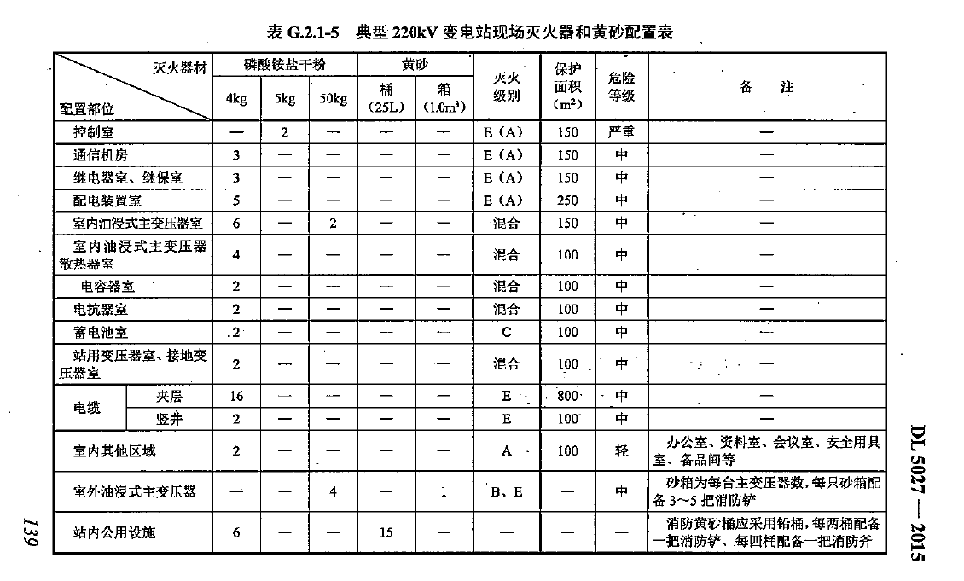
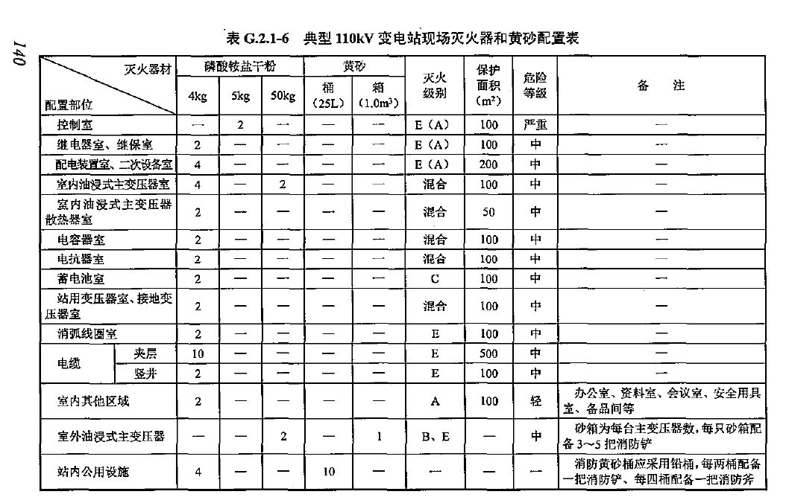
 | 14.3.8 典型工程现场灭火器和黄砂配置可按本规程附录G 的规 定采用。 | 平面

 | 输变电工程防灾抗灾设计规范 第1部分：变电站 Q/GDW 12667.1—2025
 | 9.5.1 排水管道每隔适当距离的检查井及雨水口应设置沉沙槽，沉沙深度宜为300 mm～500 mm。 | 平面、详图

暖通
序号 | 强制性条文 | 图纸类型
 | 《建筑防火通用规范》（GB 55037—2022）
1 | 2.1.8 在有可燃气体、蒸汽、粉尘、纤维爆炸危险性的环境内，可能产生静电的设备和管道均应具有防止发生静电或静电积累的性能。 | 平面,设计说明
2 | 6.3.4. 电气线路和各类管道穿过防火墙、防火隔墙、竖井井壁、建筑变形缝处和楼板处的孔隙应采用防火封堵措施。防火封堵组件的耐火性能不应低于防火分隔部位的耐火性能要求。 | 平面,设计说明
3 | 6.3.5. 通风和空气调节系统的管道、防烟与排烟系统的管道穿过防火墙、防火隔墙、楼板、建筑变形缝处，建筑内未按防火分区独立设置的通风和空气调节系统中的竖向风管与每层水平风管交接的水平管段处，均应采取放止火灾通过管道蔓延至其他防火分隔区域的措施。 | 平面
4 | 6.4.1 防火门、防火窗应具有自动关闭的功能，在关闭后应具有烟密闭的性能。 | 平面,设计说明
5 | 6.4.6 设置在防火墙和要求耐火极限不低于3.00h的防火隔墙上的窗应为甲级防火窗。 | 平面
6 | 8.2.1 下列部位应采取防烟措施： 1 封闭楼梯间 | 平面
7 | 8.2.2 除不适合设置排烟设施的场所、火灾发展缓慢的场所可不设置排烟设施外，工业与民用建筑的下列场所或部位应采取排烟等烟气控制措施： 1 建筑面积大于300m2，且经常有人停留或可燃物较多的地上丙类生产场所，丙类厂房内建筑面积大于300m2，且经常有人停留或可燃物较多的地上房间； 10 建筑高度大于32m的厂房或仓库内长度大于20m的疏散走道，其他厂房或仓库内长度大于40m的疏散走道，民用建筑内长度大于20m的疏散走道。 | 平面
8 | 8.2.5 建筑中下列经常有人停留或可燃物较多且无可开启外窗的房间或区域应设置排烟设施： 1 建筑面积大于50m2的房间； 2 房间的建筑面积大于50m2，总建筑面积大于200m2的区域。 | 平面
9 | 9.1.3 排除有燃烧或爆炸危险性物质的风管，不应穿过防火墙，或爆炸危险性房间、人员聚集的房间、可燃物较多的房间的隔墙。 | 平面,设计说明
10 | 9.3.3 排除有燃烧或爆炸危险气体、蒸气或粉尘的排风系统应符合下列规定： 1应采取静电导除等静电防护措施； 2排风设备不应设置在地下或半地下； 3排风管道应具有不易积聚静电的性能，所排除的空气应直接通向室外安全地点。 | 平面,设计说明
 | 《消防设施通用规范》GB55036-2022
11 | 11.1.1防烟、排烟系统应满足控制建设工程内火灾烟气的蔓延、保障人员安全疏散、有利于消防救援的要求。 | 平面,设计说明
12 | 11.1.2防烟、排烟系统应具有保证系统正常工作的技术措施，系统中的管道、阀门和组件的性能应满足其在加压送风或排烟过程中正常使用的要求。 | 平面,设计说明,系统图
13 | 11.3.1同一个防烟分区应采用同一种排烟方式。 | 平面,系统图
 | 《建筑节能与可再生能源利用通用规范》（GB55015-2021）
14 | 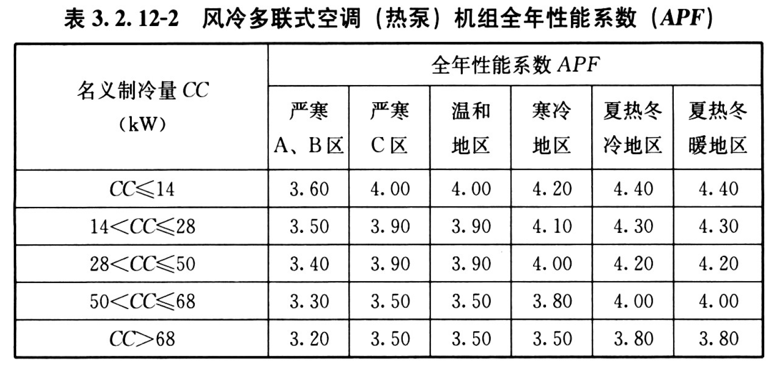 3.2.12 采用多联式空调（热泵）机组时，其在名义制冷工况和规定条件下的能效不应低于表3.2.12-1、表3.2.12-2的数值。 | 设计说明
15 | 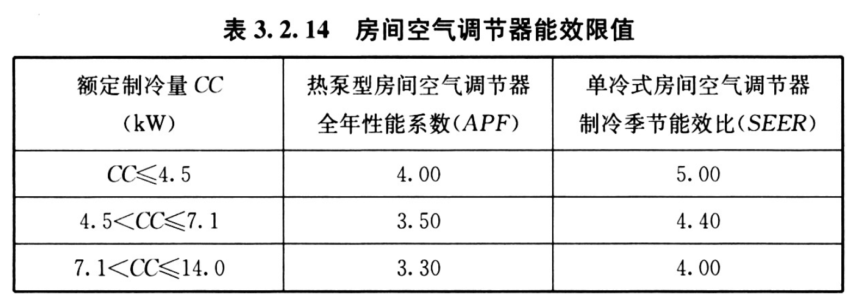 3.2.14 除严寒地区外，采用房间空气调节器的全年性能系数（APF）和制冷季节能效比（SEER）不应小于表3.2.14的规定。 | 设计说明
16 | 3.2.16 风机和水泵选型时，风机效率不应低于现行国家标准《通风机能效限定值及能效等级》GB19761规定的通风机能效等级的2级。 | 设计说明
 | 《工业建筑供暖通风与空气调节设计规范》（GB 50019-2015）
17 | 6.3.10 排除氢气与空气混合物时，建筑物全面排风系统室内吸风口的布置应符合下列规定： 1 吸风口上缘至顶棚平面或屋顶的距离不应大于0.1m； 2 因建筑构造形成的有爆炸危险气体排除的死角处应设置导流设施。 | 平面,设计说明
18 | 6.4.7 事故通风的通风机应分别在室内及靠近外门的外墙上设置电气开关。 | 平面,设计说明
19 | 6.9.2 下列场所均不得采用循环空气： 3 空气中含有的易燃易爆气体，且气体浓度大于或等于其爆炸下限值的10%的其他厂房或仓库； | 平面,设计说明
20 | 6.9.3 在下列任一情况下，通风系统均应单独设置： 2 不同的有害物质混合后能引起燃烧或爆炸时； 3 建筑物内的甲、乙类火灾危险性的单独房间或其他有防火防爆要求的单独房间。 | 平面,设计说明
21 | 6.9.15 在下列任一情况下，供暖、通风与空调设备均应采用防爆型： 1 直接布置在爆炸危险性区域内时； 2 排除、输送或处理有甲、乙类物质，其浓度为爆炸下限10%及以上时； | 平面,设计说明
22 | 6.9.19 排除或输送有燃烧或爆炸危险物质的风管不应穿过防火墙和有爆炸危险的车间隔墙，且不应穿过人员密集或可燃物较多的房间。 | 平面,设计说明
23 | 6.9.30 可燃气体管道、可燃液体管道和电缆线等不得穿过风管的内腔，并不得沿风管的外壁敷设。可燃气体管道和可燃液体管道不得穿过与其无关的通风机房。 | 平面,设计说明

 | 《建筑与市政工程抗震通用规范》（GB 55002-2021）
24 | 5.1.12 建筑的非结构构件及附属机电设备，其自身及与结构主体的连接，应进行抗震设防。 | 详图,设计说明
25 | 5.1.16 建筑附属机电设备不应设置在可能致使其功能障碍等二次灾害的部位；设防地震下需要连续工作的附属设备，应设置在建筑结构抗震反应较小的部位。 | 设计说明
26 | 5.1.17 管道、电缆、通风管和设备的洞口设置，应减少对主要承重结构构件的削弱；洞口边缘应具有补强措施。管道和设备与建筑结构的连接，应具有足够的变形能力，以满足相对位移的需要。 | 设计说明
27 | 5.1.18 建筑附属机电设备的基座或支架，以及相关连接件和锚固件应具有足够的刚度和强度，应能将设备承受的地震作用全部传递到建筑结构上。 建筑结构中，用以固定建筑附属机电设备预埋件、锚固件的部位，应采取加强措施，以承受附属机电设备传给主体结构的地震作用。 | 设计说明

 | 《建筑防烟排烟系统技术标准》（GB51251-2017）（之前强条，通规之后强制性被废止）
28 | 3.2.1采用自然通风方式的封闭楼梯间、防烟楼梯间，应在最高部位设置面积不小于1.0m2的可开启外窗或开口；当建筑高度大于10m时，尚应在楼梯间的外墙上每5层内设置总面积不小于2.0m2的可开启外窗或开口，且布置间隔不大于3层。 | 平面
29 | 4.4.1当建筑的机械排烟系统沿水平方向布置时，每个防火分区的机械排烟系统应独立设置。 | 平面,系统图
30 | 4.4.7机械排烟系统应采用管道排烟，且不应采用土建风道。排烟管道应采用不燃材料制作且内壁应光滑。当排烟管道内壁为金属时，管道设计风速不应大于20m/s；当排烟管道内壁为非金属时，管道设计风速不应大于15m/s；排烟管道的厚度应按现行国家标准《通风与空调工程施工质量验收规范》GB50243的有关规定执行。 | 平面,设计说明,系统图
31 | 4.4.10排烟管道下列部位应设置排烟防火阀： 1 垂直风管与每层水平风管交接处的水平管段上； 2 一个排烟系统负担多个防烟分区的排烟支管上； 3 排烟风机入口处； 4 穿越防火分区处。 | 平面
32 | 4.5.1除地上建筑的走道或建筑面积小于500m2的房间外，设置排烟系统的场所应设置补风系统。 | 平面
33 | 4.5.2补风系统应直接从室外引入空气，且补风量不应小于排烟量的50%。 | 平面
34 | 4.6.1排烟系统的设计风量不应小于该系统计算风量的1.2倍。 | 平面
35 | 5.2.2排烟风机、补风机的控制方式应符合下列规定： 1现场手动启动； 2火灾自动报警系统自动启动； 3消防控制室手动启动； 4系统中任一排烟阀或排烟口开启时，排烟风机、补风机自动启动； 5排烟防火阀在280℃时应自行关闭，并应连锁关闭排烟风机和补风机。 | 平面,设计说明,系统图

 | 《建筑设计防火规范》（GB50016-2014）（2018年版）（之前强条，通规之后强制性被废止）
36 | 6.3.5 防烟、排烟、供暖、通风和空气调节系统中的管道及建筑内的其他管道，在穿越防火隔墙、楼板和防火墙处的孔隙应采用防火封堵材料封堵。 风管穿过防火隔墙、楼板和防火墙时，穿越处风管上的防火阀、排烟防火阀两侧各2.0m范围内的风管应采用耐火风管或风管外壁应采取防火保护措施，且耐火极限不应低于该防火分隔体的耐火极限。 | 平面,设计说明,系统图
37 | 8.5.2 厂房或仓库的下列场所或部位应设置排烟设施： 1 人员或可燃物较多的丙类生产场所，丙类厂房内建筑面积大于300m2且经常有人停留或可燃物较多的地上房间； 4 高度大于32m的高层厂房（仓库）内长度大于20m的疏散走道，其他厂房（仓库）内长度大于40m的疏散走道。 | 平面
38 | 8.5.4 地下或半地下建筑（室）、地上建筑内的无窗房间，当总建筑面积大于200m2或一个房间建筑面积大于50m2，且经常有人停留或可燃物较多时，应设置排烟设施。 | 平面
39 | 9.3.2 厂房内有爆炸危险场所的排风管道，严禁穿过防火墙和有爆炸危险的车间隔墙。 | 平面,设计说明
40 | 9.3.9 排除有燃烧或爆炸危险气体、蒸汽和排风的排风系统，应符合下列规定： 1 排风系统应设置导除静电的接地装置； 2 排风设备不应布置在地下或半地下建筑（室）内； 3 排风管应采用金属管道，并应直接通向室外安全地点，不应暗设。 | 平面,设计说明
41 | 9.3.11 通风、空气调节系统的风管在下列部位应设置公称动作温度为70℃的防火阀： 1 穿越防火分区处； 2 穿越通风、空气调节机房的房间隔墙和楼板处； 3 穿越重要的或火灾危险性大的场所的房间隔墙和楼板处； 4 穿越防火分隔处的变形缝两侧； 5 竖向风管与每层水平风管交接处的水平管段上。 注：当建筑内每个防火分区的通风、空气调节系统均独立设置时，水平风管与竖向总管的交接处可不设置防火阀。 | 平面

 | 《火力发电厂与变电站设计防火标准》（GB 50229—2019）（之前强条，通规之后强制性被废止）
42 | 8.1.2甲、乙类厂房或甲、乙类仓库严禁采用明火和电热散热器供暖；蓄电池室、供（卸）油泵房、油处理室、汽车库及运煤（煤粉）系统等产生易燃易爆气体或物料的建筑物或房间，严禁采用明火取暖。 | 平面,设计说明
43 | 11.6.1地下变电站采暖、通风和空气调节设计应符合下列规定： 1所有采暖区域严禁采用明火采暖； 2电气配电装置室应设置火灾后排风设施，其他房间的排烟设计应符合国家标准《建筑设计防火规范》GB50016的规定； 3当火灾发生时，送排风系统、空调系统应能自动停止运行。当采用气体灭火系统时，穿过防护区的通风或空调风道上的阻断阀应能立即自动关闭。 | 平面,设计说明
44 | 11.6.2阀厅应设置火灾后排风设施。 | 平面,设计说明
 | 《建筑防排烟系统设计标准》（DG／TJ 08-88-2021）
45 | 4.1.4 建筑防烟分区的最大允许面积及长边最大允许长度应符合表4.1.4的规定；当工业建筑采用自然排烟系统时，其防烟分区的长边长度不应大于建筑内空间净高的8倍。 | 平面,设计说明
 | 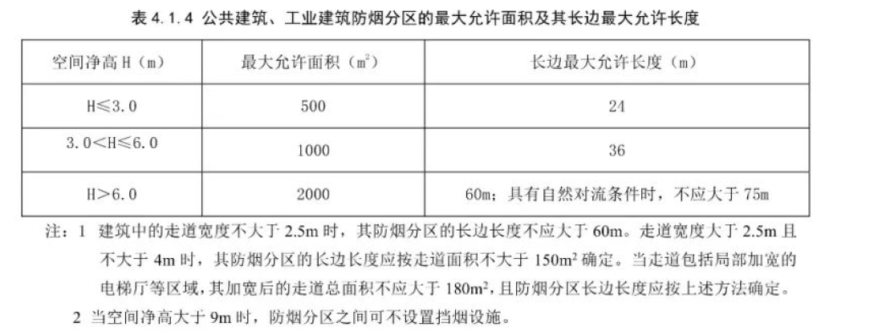
46 | 4.2.2防烟分区内自然排烟窗(口)的面积、数量和位置应按本标准第 5.2.2 条的规定经计算确定，且防烟分区内任一点与最近的 自然排烟窗(口)之间的水平距离不应大于 30m 。 | 平面,设计说明
47 | 4.2.3自然排烟窗(口)应设置在排烟区域的顶部或外墙上，并应符合下列要求: 1 自然排烟窗(口)应在储烟仓以内，但净高不大于 3m区域(走道、室内空间) ，其自然排烟窗(口)可设置在室内净高的1/2 以上。 2 自然排烟窗(口)的开启形式应有利于火灾烟气的排出。 3 当房间面积不大于 200㎡时，自然排烟窗(口)的开启方向可不限。 4 自然排烟窗(口)宜分散均匀布置，且每组的长度不宜大于3.0m。 5 设置在防火墙两侧的自然排烟窗(口)之间最近边缘的水平距离不应小于 2.0m。 | 平面,设计说明
 | 《35kV～110kV变电站设计规范》（GB50059-2011）
48 | 4.5.5配电装置室及电抗器室等其他电气设备房间，宜设置机械通风系统，并宜维持夏季室内温度不高于40°C。配电装置室应设置换气次数不少于10次/h的事故排风机，事故排风机可兼作平时通风用。通风机和降温设备应与火灾探测系统连锁，火灾时应切断通风机的电源。 | 平面,设计说明
49 | 4.5.6 六氟化硫开关室应采用机械通风，室内空气不应再循环。 六氟化硫电气设备室的正常通风量不应少于2次/h，事故时通风量不应少于4次/h。 | 平面,设计说明
50 | 6.0.2变电站噪声对周围环境的影响，应符合现行国家标准《工厂企业厂界环境噪声排放标准》GB12348和《声环境质量标准》GB 3096 的有关规定。 | 设计说明
51 | 6.0.3变电站噪声应首先从声源上进行控制，宜采用低噪声设备。 | 设计说明
 | 《建筑设计防火规范》（GB50016-2014）（2018年版）（之前强条，通规之后强制性被废止）
52 | 6.2.5除本规范另有规定外，建筑外墙上、下层开口之间应设置高度不小于1.2m的实体墙或挑出宽度不小于1.0m、长度不小于开口宽度的防火挑檐。 | 平面
 | 《建筑防烟排烟系统技术标准》（GB51251-2017）
53 | 3.1.6 封闭楼梯间应采用自然通风系统，不能满足自然通风条件的封闭楼梯间，应设置机械加压送风系统。当地下、半地下建筑（室）的封闭楼梯间不与地上楼梯间共用且地下仅为一层时，可不设置机械加压送风系统，但首层应设置有效面积不小于1.2m2的可开启外窗或直通室外的疏散门。 | 平面
54 | 3.2.4 可开启外窗应方便直接开启，设置在高处不便于直接开启的可开启外窗应在距地面高度为1.3~1.5m的位置设置手动开启装置。 | 平面
55 | 4.6.2 当采用自然排烟方式时，储烟仓的厚度不应小于空间净高的20%，且不应小于500mm；当采用机械排烟方式时，不应小于空间净高的10%，且不应小于500mm。同时储烟仓底部距地面的高度应大于安全疏散所需的最小清晰高度，最小清晰高度应按本标准第4.6.9条的规定计算确定。 | 平面
56 | 4.6.3 3 当公共建筑仅需在走道或回廊设置排烟时，其机械排烟量不应小于13000m3/h，或在走道两端（侧）均设置面积不小于2m2的自然排烟窗（口）且两侧自然排烟窗（口）的距离不应下于走道长度的2/3。 | 平面
57 | 4.6.9 走道、室内空间净高不大于3m的区域，其最小清晰高度不宜小于其净高的1/2，其他区域的最小清晰高度应按下式计算：Hq=1.6+0.1H' 式中：Hq——最小清晰高度（m）； H' ——对于单层空间，取排烟空间的建筑净高度（m）；对于多层空间，取最高疏散楼层的层高（m）。 | 平面
 | 《公共建筑节能设计标准》(GB50189-2015)
58 | 4.3.22空调风系统和通风系统的风量大于10000m3/h时，风道系统单位风量耗功率Ws不宜大于0.27。 | 设计说明

